最小系统本底功耗
场景 | 场景描述
正常运行状态 | 程序跑起来稳定运行状态
测试设备 | AC7911BA带底板
测试工程 | HELLO_DEMO
供电(V) | 5
平均电流时间 | 3分钟
测试SDK版本 | v1.0.3
测试时间 | 2022.4.8
测试仪器 | EKA1080

测试条件 | 测试数据
系统时钟 | 320MHz
SFC频率 | 80MHz
HSB频率 | 160MHz
LSB频率 | 53.3MHz
SDRAM频率 | 0MHz(不带SDRAM)
VDDIO电压档位 | 强VDDIO电压档位3.2v,弱VDDIO电压档位2.1v
RF电压档位 | 1.4v
内核电压档位值 | 1.26v
工作状态 | 正常运行状态
瞬态变化图 | 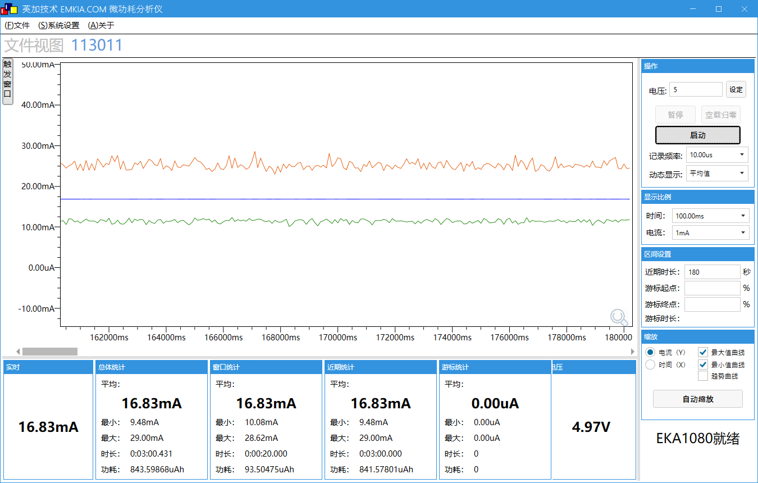
工作电压(V) | 4.97
工作电流MIN/AVG/MAX(mA) | 9.48/16.83/29.00
IDLE0 CPU剩余率(%) | 99
IDLE1 CPU剩余率(%) | 99

测试条件 | 测试数据
系统时钟 | 24MHz
SFC频率 | 6MHz
HSB频率 | 12MHz
LSB频率 | 4MHz
SDRAM频率 | 0MHz(不带SDRAM)
VDDIO电压档位 | 强VDDIO电压档位3.2v,弱VDDIO电压档位2.1v
RF电压档位 | 1.25v
内核电压档位值 | 0.93v
工作状态 | 正常运行状态
瞬态变化图 | 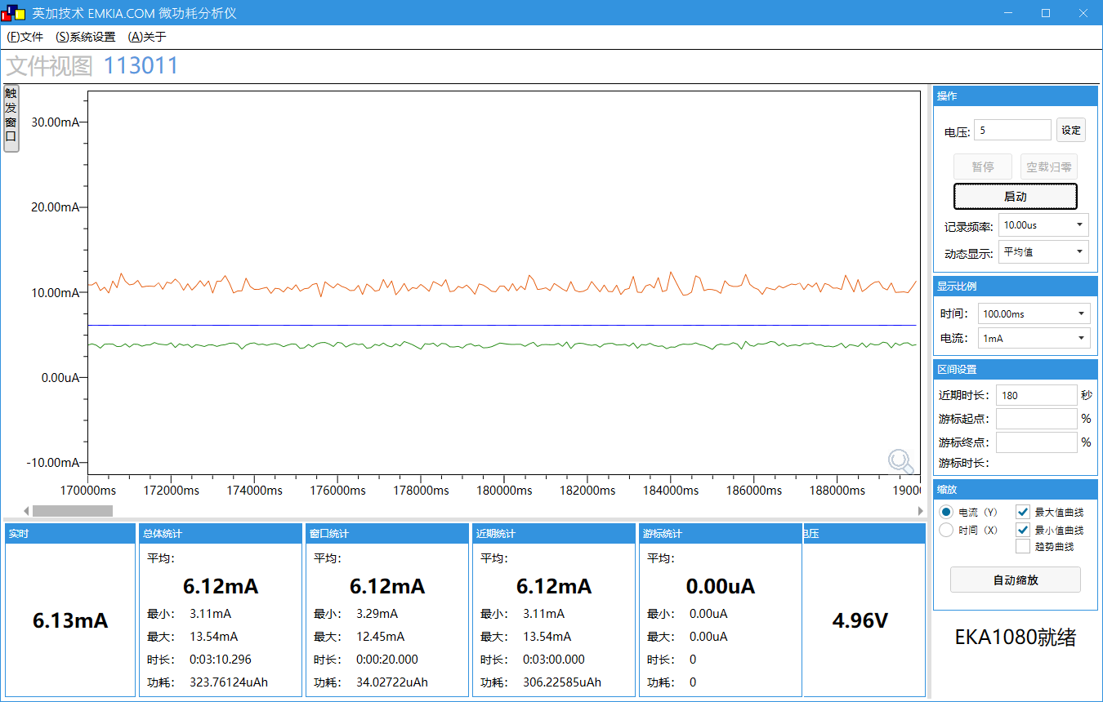
工作电压(V) | 4.96
工作电流MIN/AVG/MAX(mA) | 3.11/6.12/13.54
IDLE0 CPU剩余率(%) | 99
IDLE1 CPU剩余率(%) | 99

最大CPU情况功耗
场景 | 场景描述
正常运行状态 | 程序跑起来稳定运行状态
测试设备 | AC7916开源板(去屏)(底板供电)
测试工程 | HELLO_DEMO
供电(V) | 5
平均电流时间 | 3分钟
测试SDK版本 | v1.1.7
测试时间 | 2023.6.8
测试仪器 | EKA1080

测试条件 | 测试数据
系统时钟 | 320MHz
SFC频率 | 80MHz
HSB频率 | 160MHz
LSB频率 | 53.3MHz
SDRAM频率 | 0MHz(不带SDRAM) | 192MHz
VDDIO电压档位 | 强VDDIO电压档位3.2v,弱VDDIO电压档位2.1v
RF电压档位 | 1.4v
内核电压档位值 | 1.26v
工作状态 | 正常运行状态
瞬态变化图 | 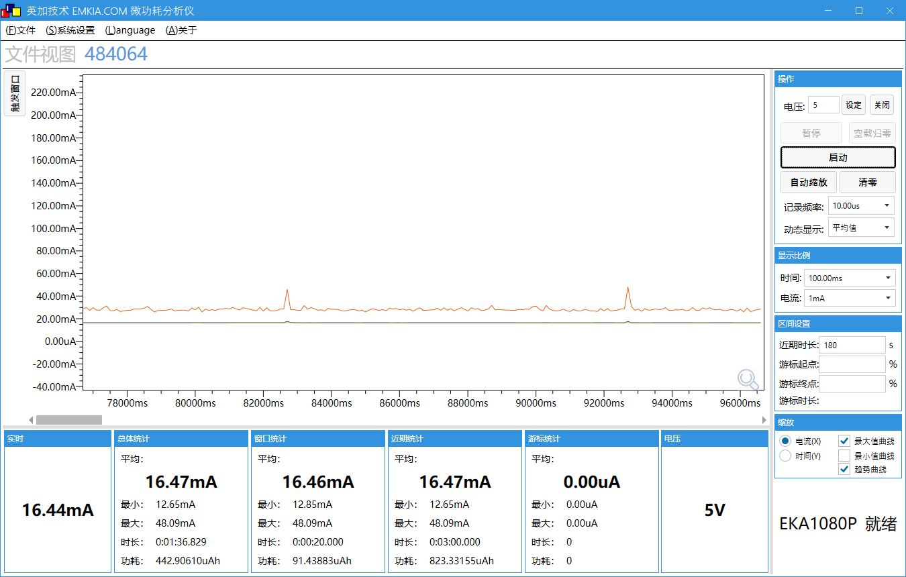 | 
工作电压(V) | 5 | 5
工作电流MIN/AVG/MAX(mA) | 12.65/16.47/48.09 | 25.87/33.81/74.15
IDLE0 CPU剩余率(%) | 99 | 99
IDLE1 CPU剩余率(%) | 99 | 99

测试条件 | 测试数据
系统时钟 | 320MHz
SFC频率 | 80MHz
HSB频率 | 160MHz
LSB频率 | 53.3MHz
SDRAM频率 | 0MHz(不带SDRAM) | 192MHz
VDDIO电压档位 | 强VDDIO电压档位3.2v,弱VDDIO电压档位2.1v
RF电压档位 | 1.4v
内核电压档位值 | 1.26v
工作状态 | 单核满载状态
瞬态变化图 | 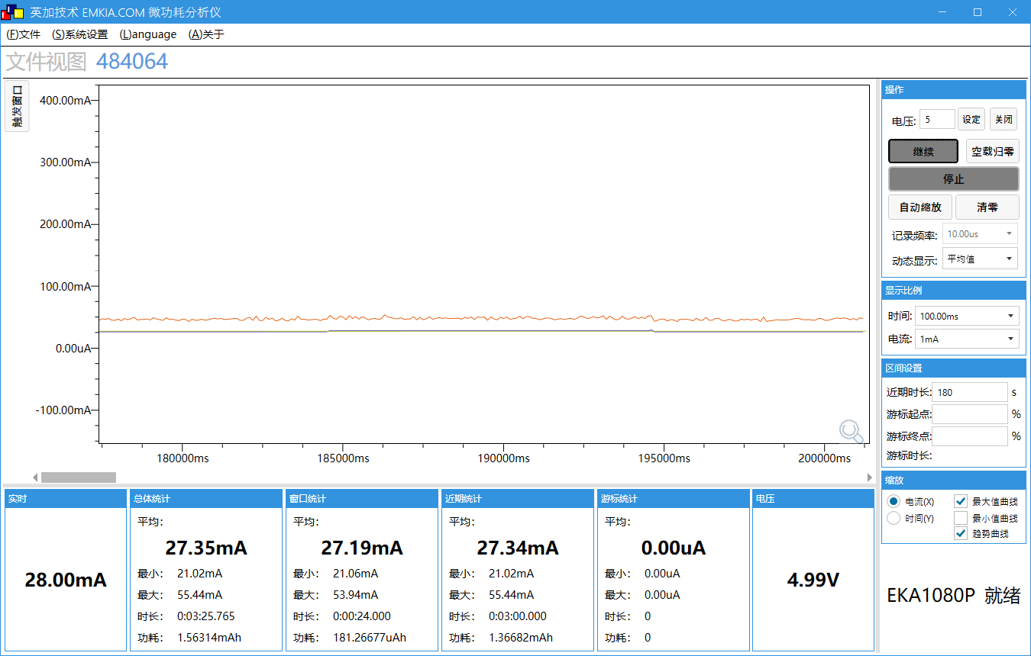 | 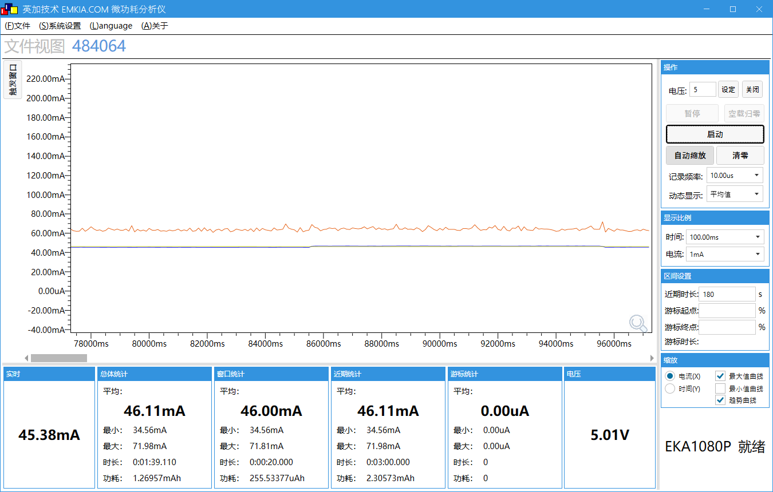
工作电压(V) | 4.99 | 5.01
工作电流MIN/AVG/MAX(mA) | 21.02/27.34/55.44 | 34.56/46.11/71.98
IDLE0 CPU剩余率(%) | 50 | 50
IDLE1 CPU剩余率(%) | 49 | 49

测试条件 | 测试数据
系统时钟 | 320MHz
SFC频率 | 80MHz
HSB频率 | 160MHz
LSB频率 | 53.3MHz
SDRAM频率 | 0MHz(不带SDRAM) | 192MHz
VDDIO电压档位 | 强VDDIO电压档位3.2v,弱VDDIO电压档位2.1v
RF电压档位 | 1.4v
内核电压档位值 | 1.26v
工作状态 | 双核满载状态
瞬态变化图 | 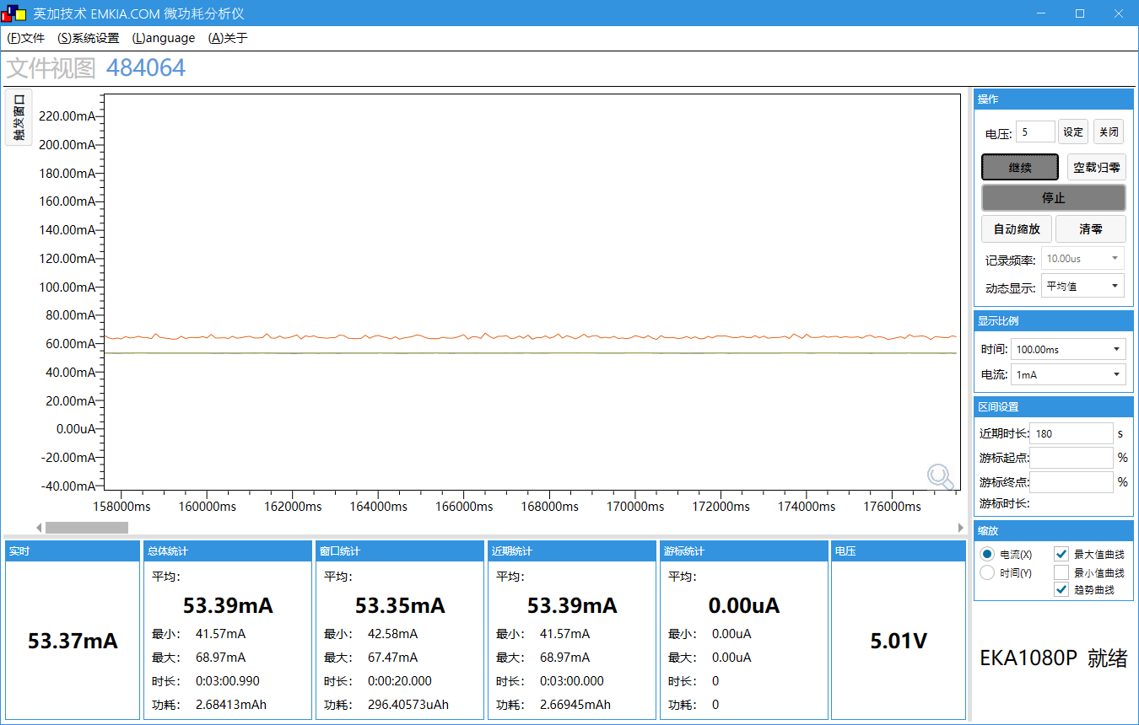 | 
工作电压(V) | 5.01 | 5.01
工作电流MIN/AVG/MAX(mA) | 41.57/53.38/68.97 | 60.79/69.67/78.66
IDLE0 CPU剩余率(%) | 0 | 0
IDLE1 CPU剩余率(%) | 0 | 0

网络播歌功耗性能测试
场景 | 场景描述
STA连接状态 | STA连接上路由器,但未连接DLNA
DNLA连接状态 | STA连接上路由器,且连接DLNA,但是暂停音乐
DNLA播放状态 | STA连接上路由器,且连接DLNA,并且播放音乐
测试设备 | AC7911BA带底板
测试工程 | AUDO_DEMO
平均电流时间 | 3分钟
供电 | USB5V（DC5V）
测试SDK版本 | v1.0.3
测试时间 | 2022.3.18
测试仪器 | EKA1080

测试条件 | 测试数据
系统时钟 | 320MHz
SFC频率 | 80MHz
HSB频率 | 160MHz
LSB频率 | 53.3MHz
SDRAM频率 | 0MHz(不带SDRAM)
VDDIO电压档位 | 强VDDIO电压档位3.2v,弱VDDIO电压档位2.1v
RF电压档位 | 1.4v
内核电压档位值 | 1.26v
工作模式 | 正常工作模式(非低功耗)
工作状态 | STA连接状态 | DNLA连接状态 | DNLA播放状态
瞬态变化图 | 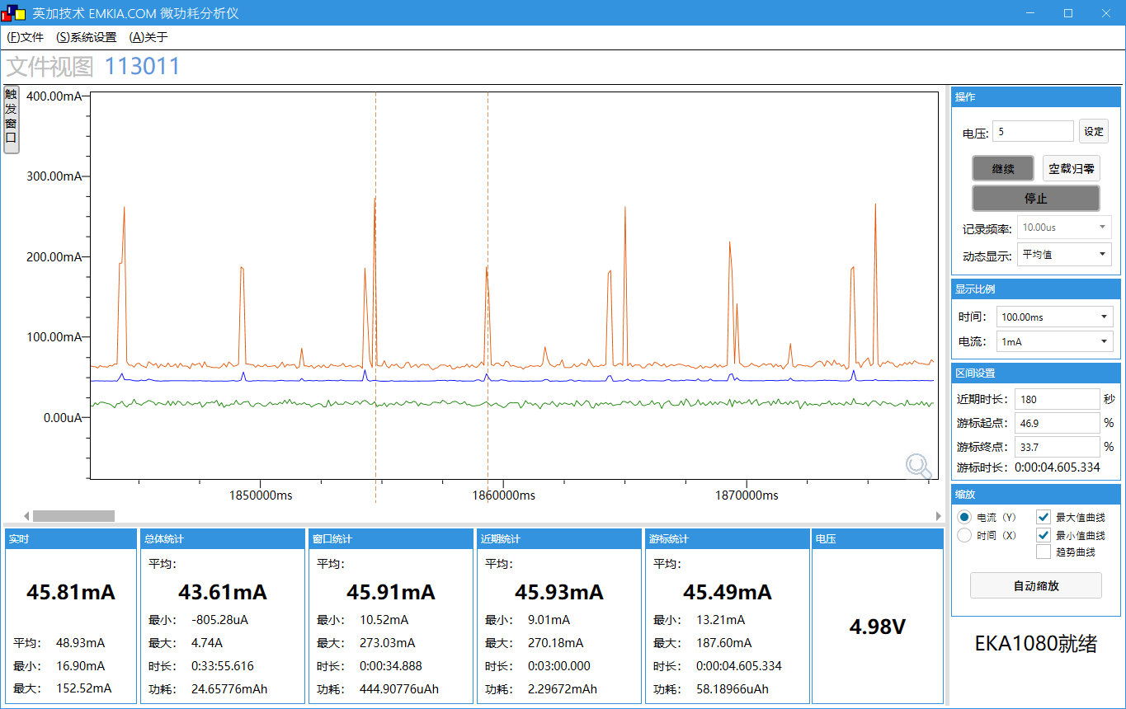 | 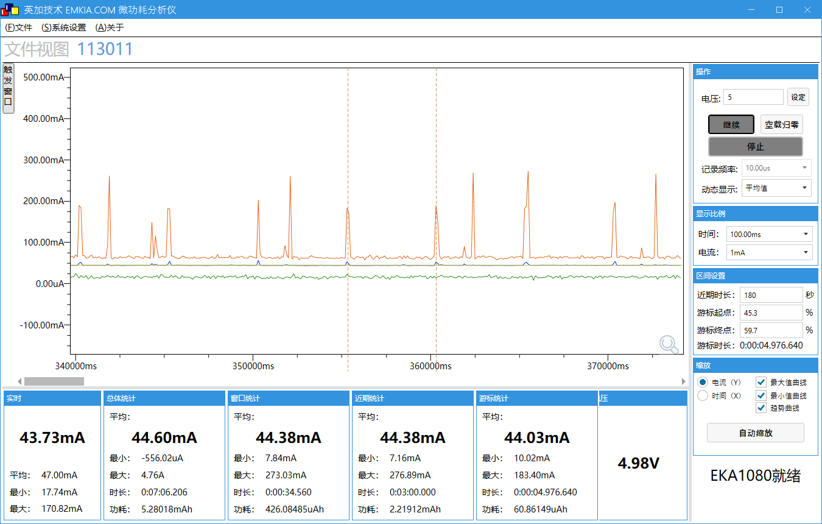 | 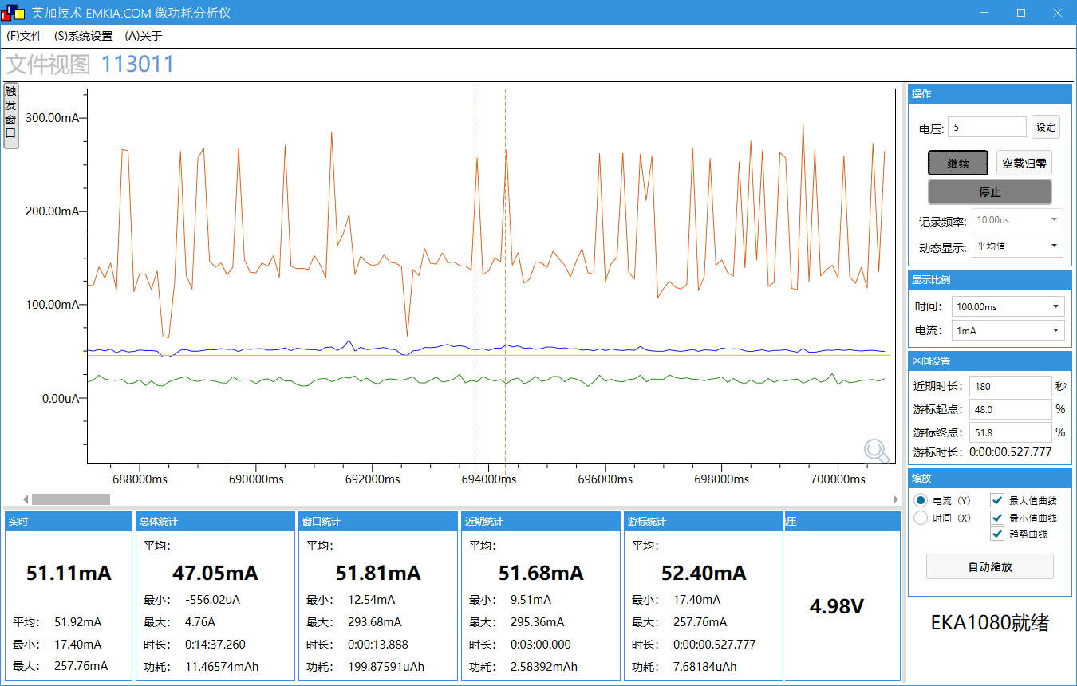
工作电压(V) | 4.98 | 4.98 | 4.98
工作电流MIN/AVG/MAX(mA) | 9.01/45.93/270.18 | 7.16/44.38/276.89 | 9.51/51.68/295.36
网络收发包时长(ms) | 4605 | 4976 | 527
IDLE0 CPU剩余率(%) | 99 | 99 | FLAC:90 M4A:84 MP3:84
IDLE1 CPU剩余率(%) | 99 | 99 | FLAC:91 M4A:84 MP3:84

测试条件 | 测试数据
系统时钟 | 96MHz
SFC频率 | 24MHz
HSB频率 | 48MHz
LSB频率 | 16MHz
SDRAM频率 | 0MHz(不带SDRAM)
VDDIO电压档位 | 强VDDIO电压档位2.8v,弱VDDIO电压档位2.1v
RF电压档位 | 1.25v
内核电压档位值 | 0.93v
工作模式 | 低功耗模式
工作状态 | STA连接状态 | DNLA连接状态 | DNLA播放状态
瞬态变化图 | 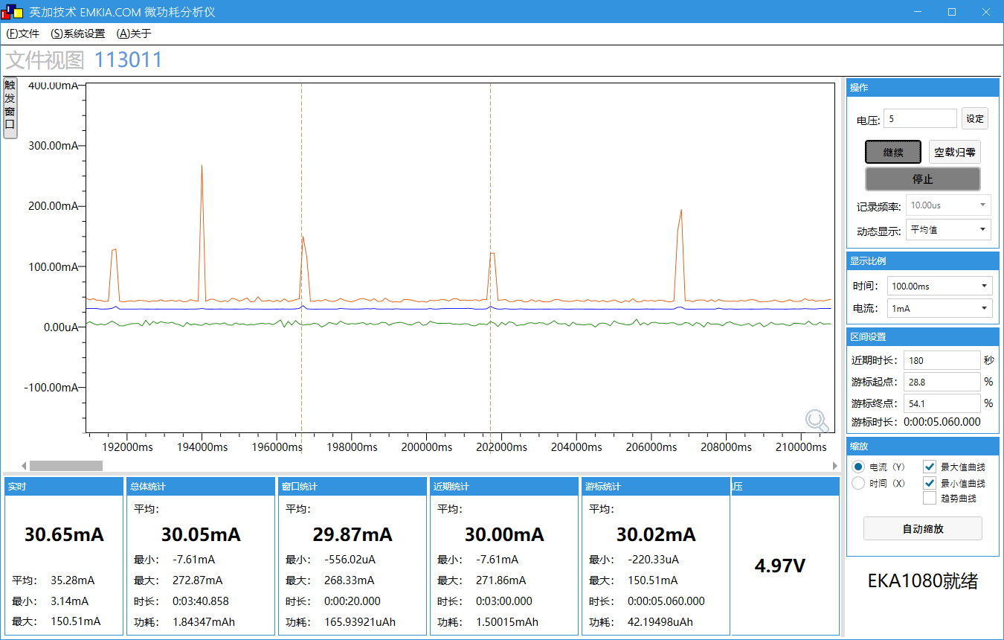 | 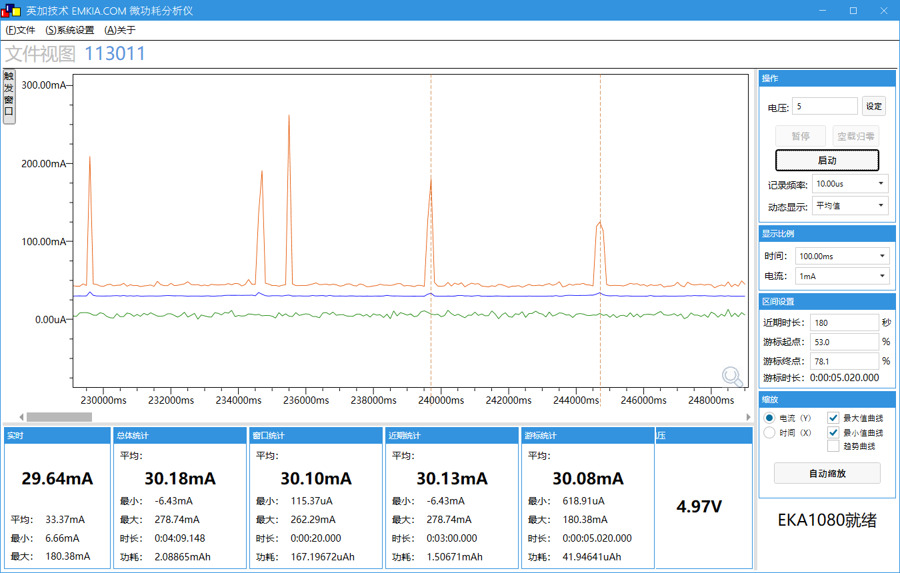 | 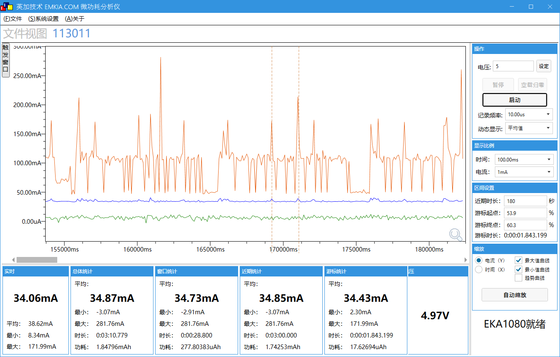
工作电压(V) | 4.97 | 4397 | 4.97
工作电流MIN/AVG/MAX(mA) | -7.61/30/271.86 | -6.43/30.13/278.74 | -3.07/34.85/281.76
网络收发包时长(ms) | 5060 | 5020 | 1843
IDLE0 CPU剩余率(%) | 97 | 97 | FLAC:26 M4A:44 MP3:44
IDLE1 CPU剩余率(%) | 98 | 96 | FLAC:27 M4A:45 MP3:44

录音+写卡功耗性能测试
场景 | 场景描述
测试设备 | AC7911BA带底板
测试工程 | AUDO_DEMO
供电(V) | 5
平均电流时间 | 3分钟
测试SDK版本 | v1.0.3
测试时间 | 2022.3.30
测试仪器 | EKA1080

工程配置 | 详情下滑到附录
SD卡参数 | 闪迪16GB

测试条件 | 测试数据
系统时钟 | 320MHz
SFC频率 | 80MHz
HSB频率 | 160MHz
LSB频率 | 53.3MHz
SDRAM频率 | 0MHz(不带SDRAM)
VDDIO电压档位 | 强VDDIO电压档位3.2v,弱VDDIO电压档位2.1v
RF电压档位 | 1.4v
内核电压档位值 | 1.26v
工作状态 | 录音状态(pcm格式) | 录音状态(mp3格式) | 录音状态(opus格式)
瞬态变化图 | 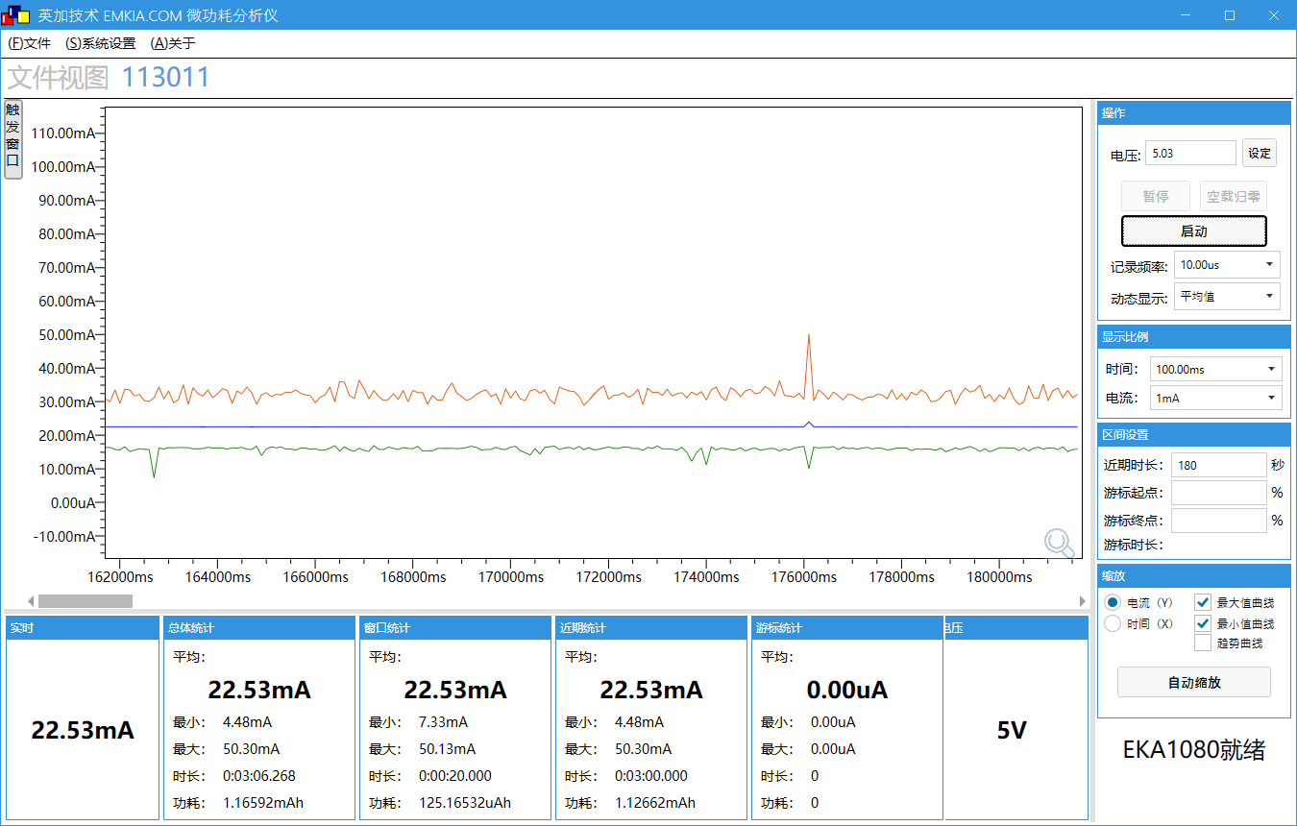 | 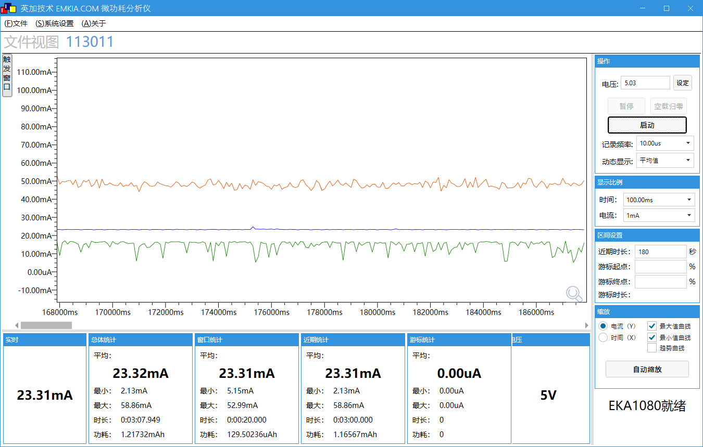 | 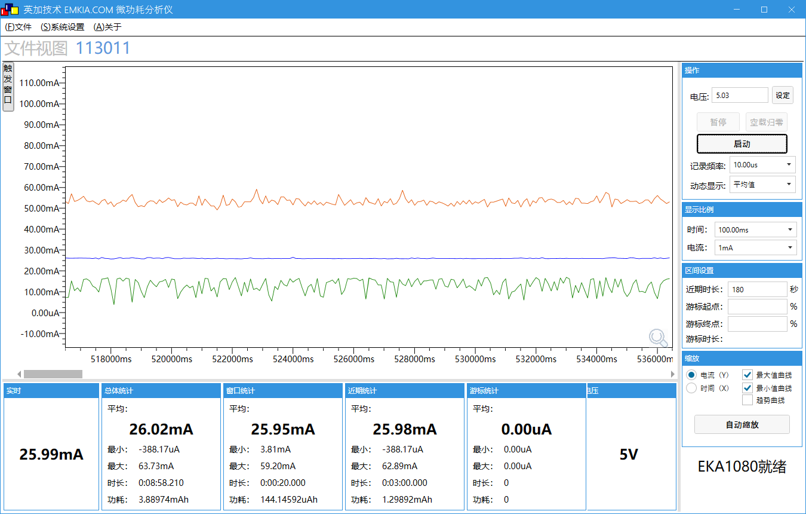
工作电压(V) | 5 | 5 | 5
工作电流MIN/AVG/MAX(mA) | 4.48/22.53/50.30 | 2.13/23.31/58.86 | -0.38/25.98/62.89
IDLE0 CPU剩余率(%) | 98 | 99 | 99
IDLE1 CPU剩余率(%) | 98 | 99 | 99

测试条件 | 测试数据
系统时钟 | 320MHz
SFC频率 | 80MHz
HSB频率 | 160MHz
LSB频率 | 53.3MHz
SDRAM频率 | 0MHz(不带SDRAM)
VDDIO电压档位 | 强VDDIO电压档位3.2v,弱VDDIO电压档位2.1v
RF电压档位 | 1.4v
内核电压档位值 | 1.26v
工作状态 | 16K数据写一次卡, pcm数据写卡 | 16K数据写一次卡, mp3数据写卡 | 16K数据写一次卡, opus数据写卡
瞬态变化图 | 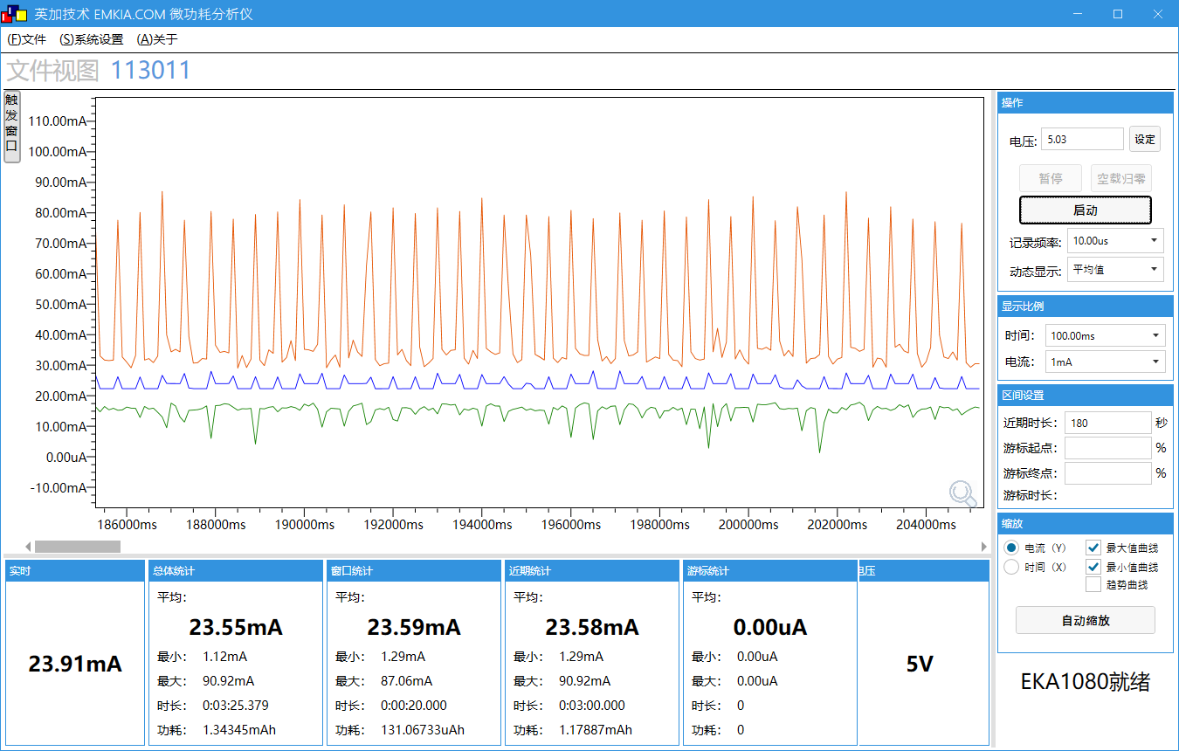 | 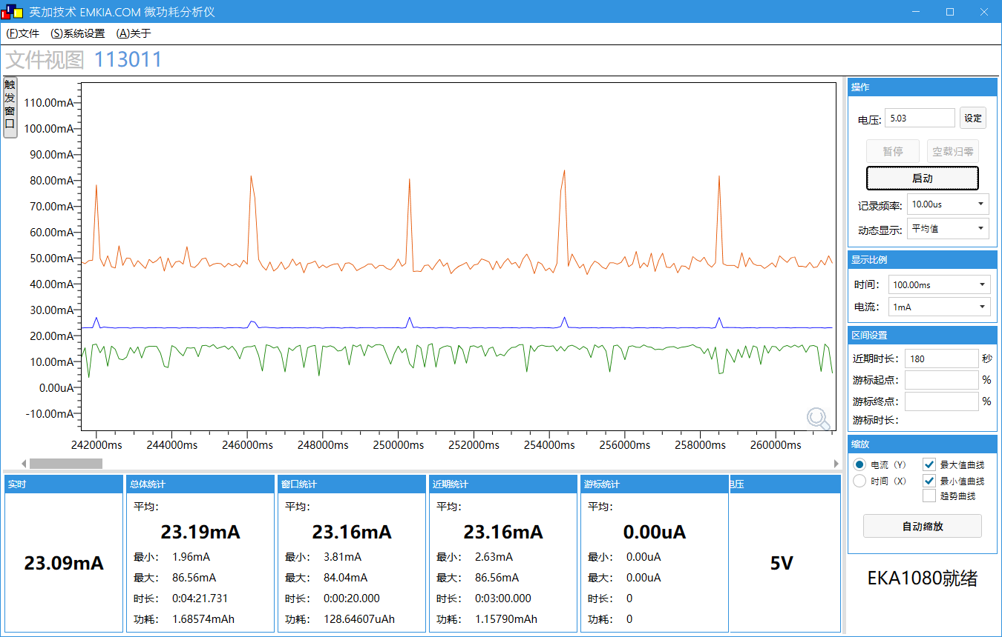 | 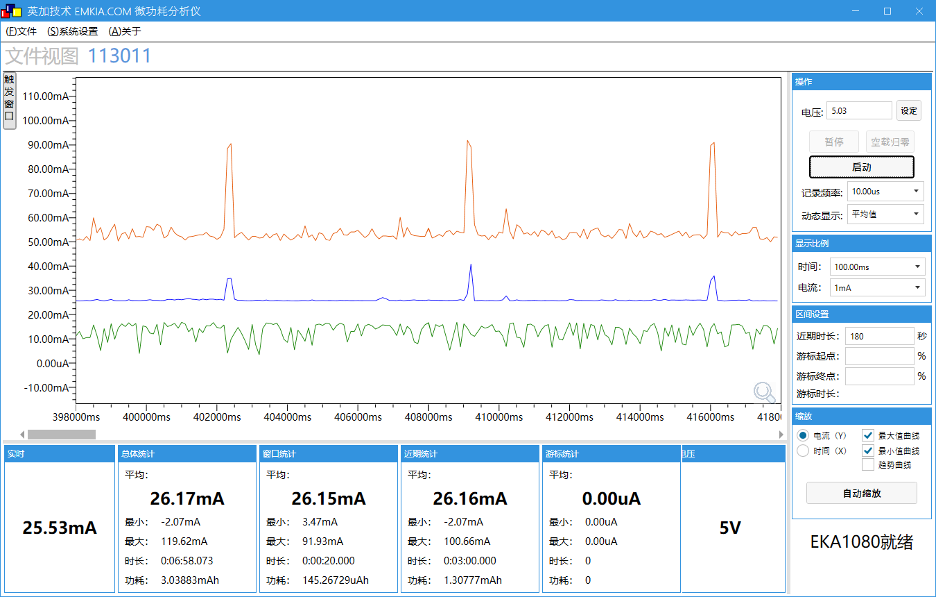
工作电压(V) | 5 | 5 | 5
工作电流MIN/AVG/MAX(mA) | 1.29/23.58/90.92 | 2.63/23.16/86.56 | -2.07/26.16/100.66
IDLE0 CPU剩余率(%) | 99 | 99 | 97
IDLE1 CPU剩余率(%) | 99 | 99 | 97

测试条件 | 测试数据
系统时钟 | 96MHz
SFC频率 | 24MHz
HSB频率 | 48MHz
LSB频率 | 16MHz
SDRAM频率 | 0MHz(不带SDRAM)
VDDIO电压档位 | 强VDDIO电压档位3.2v,弱VDDIO电压档位2.1v
RF电压档位 | 1.25v
内核电压档位值 | 0.93v
工作状态 | 录音状态(pcm格式) | 录音状态(mp3格式) | 录音状态(opus格式)
瞬态变化图 |  |  | 
工作电压(V) | 5 | 5 | 5
工作电流MIN/AVG/MAX(mA) | 6.87/13.46/25.54 | 7.26/13.97/28.72 | 7.53/16.08/30.66
IDLE0 CPU剩余率(%) | 98 | 94 | 78
IDLE1 CPU剩余率(%) | 98 | 94 | 78

测试条件 | 测试数据
系统时钟 | 96MHz
SFC频率 | 24MHz
HSB频率 | 48MHz
LSB频率 | 16MHz
SDRAM频率 | 0MHz(不带SDRAM)
VDDIO电压档位 | 强VDDIO电压档位3.2v,弱VDDIO电压档位2.1v
RF电压档位 | 1.25v
内核电压档位值 | 0.93v
工作状态 | 16K数据写一次卡, pcm数据写卡 | 16K数据写一次卡, mp3数据写卡 | 16K数据写一次卡, opus数据写卡
瞬态变化图 | 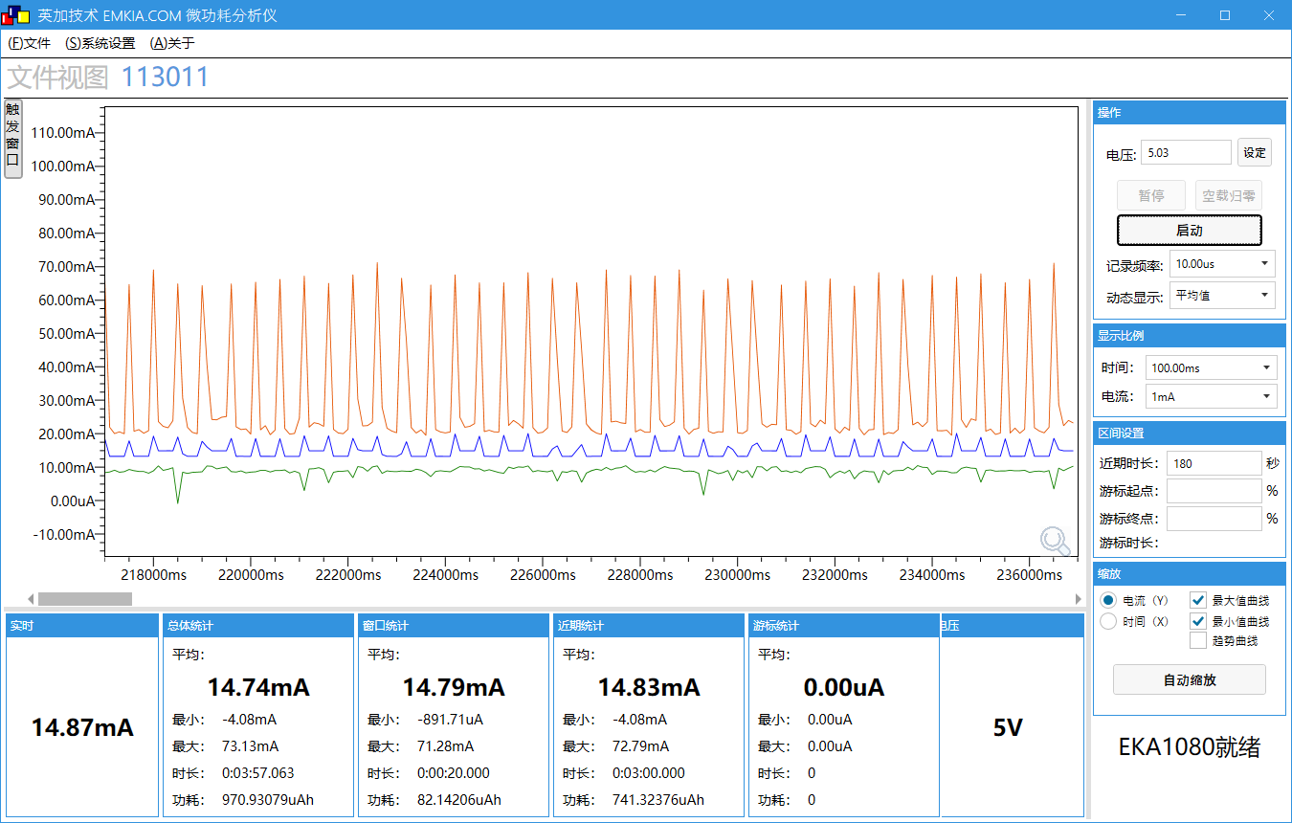 |  | 
工作电压(V) | 5 | 5 | 5
工作电流MIN/AVG/MAX(mA) | -4.08/14.83/72.79 | -1.9/13.91/71.28 | -0.05/16.25/76.82
IDLE0 CPU剩余率(%) | 96 | 94 | 70
IDLE1 CPU剩余率(%) | 96 | 94 | 71

测试条件 | 测试数据
系统时钟 | 24MHz
SFC频率 | 6MHz
HSB频率 | 12MHz
LSB频率 | 4MHz
SDRAM频率 | 0MHz(不带SDRAM)
VDDIO电压档位 | 强VDDIO电压档位3.2v,弱VDDIO电压档位2.1v
RF电压档位 | 1.25v
内核电压档位值 | 0.93v
工作状态 | 录音状态(pcm格式) | 录音状态(mp3格式) | 录音状态(opus格式)
瞬态变化图 |  |  | /
工作电压(V) | 5 | 5 | /
工作电流MIN/AVG/MAX(mA) | 6.33/11.86/22.36 | 6.31/12.34/23.18 | /
IDLE0 CPU剩余率(%) | 96 | 68 | /
IDLE1 CPU剩余率(%) | 96 | 68 | /

测试条件 | 测试数据
系统时钟 | 24MHz
SFC频率 | 6MHz
HSB频率 | 12MHz
LSB频率 | 4MHz
SDRAM频率 | 0MHz(不带SDRAM)
VDDIO电压档位 | 强VDDIO电压档位3.2v,弱VDDIO电压档位2.1v
RF电压档位 | 1.25v
内核电压档位值 | 0.93v
工作状态 | 16K数据写一次卡, pcm数据写卡 | 16K数据写一次卡, mp3数据写卡 | 16K数据写一次卡, opus数据写卡
瞬态变化图 | 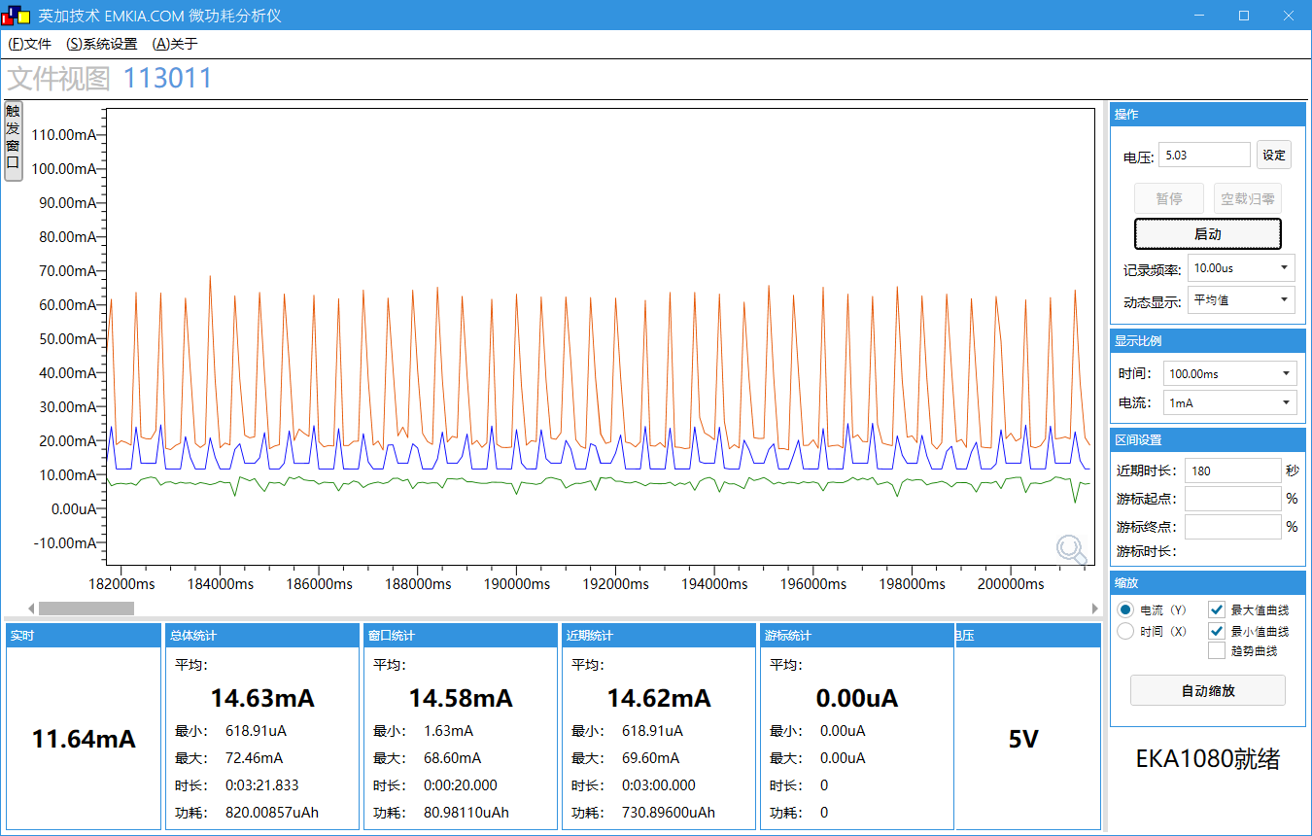 |  | /
工作电压(V) | 5 | 5 | /
工作电流MIN/AVG/MAX(mA) | 0.61/14.62/69.60 | -1.56/12.44/68.26 | /
IDLE0 CPU剩余率(%) | 93 | 72 | /
IDLE1 CPU剩余率(%) | 93 | 72 | /

测试条件 | 测试数据
系统时钟 | 24MHz
SFC频率 | 6MHz
HSB频率 | 12MHz
LSB频率 | 4MHz
SDRAM频率 | 0MHz(不带SDRAM)
VDDIO电压档位 | 强VDDIO电压档位3.2v,弱VDDIO电压档位2.1v
RF电压档位 | 1.25v
内核电压档位值 | 0.93v
工作状态 | 8K数据写一次卡, mp3数据写卡 | 16K数据写一次卡, mp3数据写卡 | 32K数据写一次卡, mp3数据写卡
瞬态变化图 | 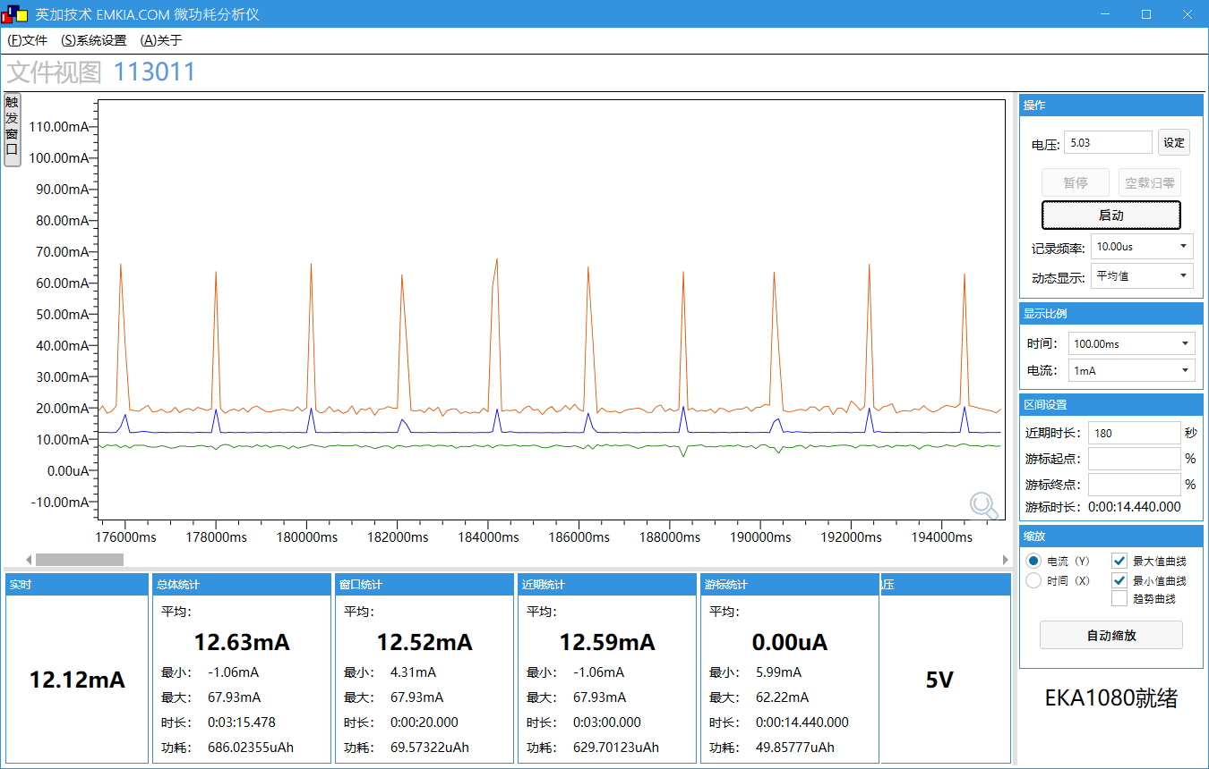 |  | 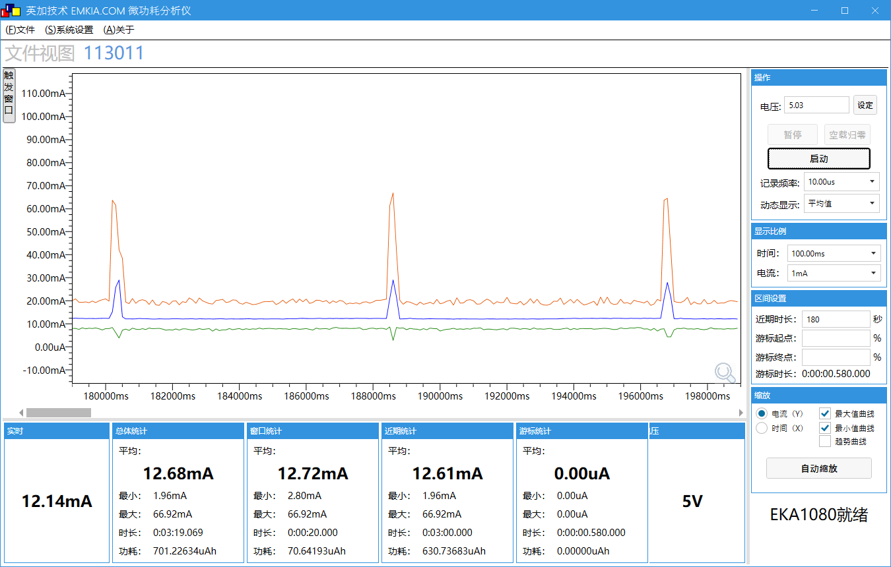
工作电压(V) | 5 | 5 | 5
工作电流MIN/AVG/MAX(mA) | -1.06/12.59/67.93 | -1.56/12.44/68.26 | 1.96/12.61/66.92
注: 此表格为mp3写卡横向比较,由表格可得, 多少数据写一次卡要适当调整, 不是越大越好

附录(如果图片太小看不到,请右键设置为嵌入单元格图片后双击放大)
1.由于该测试与网络无关,故不定义CONFIG_NET_ENABLE宏(codeblocks环境下build options下的#defines去掉定义(图1), Linker settings下,去掉wl_wifi_sta_sfc.a到ai_server.a之间的库(图2),project下移除wifi_app_task.c文件,移除apps/common/net/文件夹下所有文件(图3) ) 2.board.c文件board_early_init()函数dac_early_init(0, dac_data.differ_output ? (dac_data.ch_num > 1 ? 0xf : 0x3): dac_data.hw_channel, 1000);修改为dac_early_init(0,0, 1000);(图4) 3.修改sdk_ld_sfc.c文件,详情查看《文档功耗优化说明》章节 4.mode.c文件下audio_demo_mode_switch(void)函数绕开提示音播放DAC输出(图5) 5.注释其他模式,只保留录音模式(图6) 6.测试录音功耗,调用到的函数recorder_play_to_dac,需要将DAC解码部分屏蔽(图7), 注释掉VAD,DNS部分(图8) 7.配置完上述流程,记得rebuild 8.整个流程可以调用如图5中打印查看DAC是否打开(确保没打开)
 | 图1 | 图2 | 图3
 | 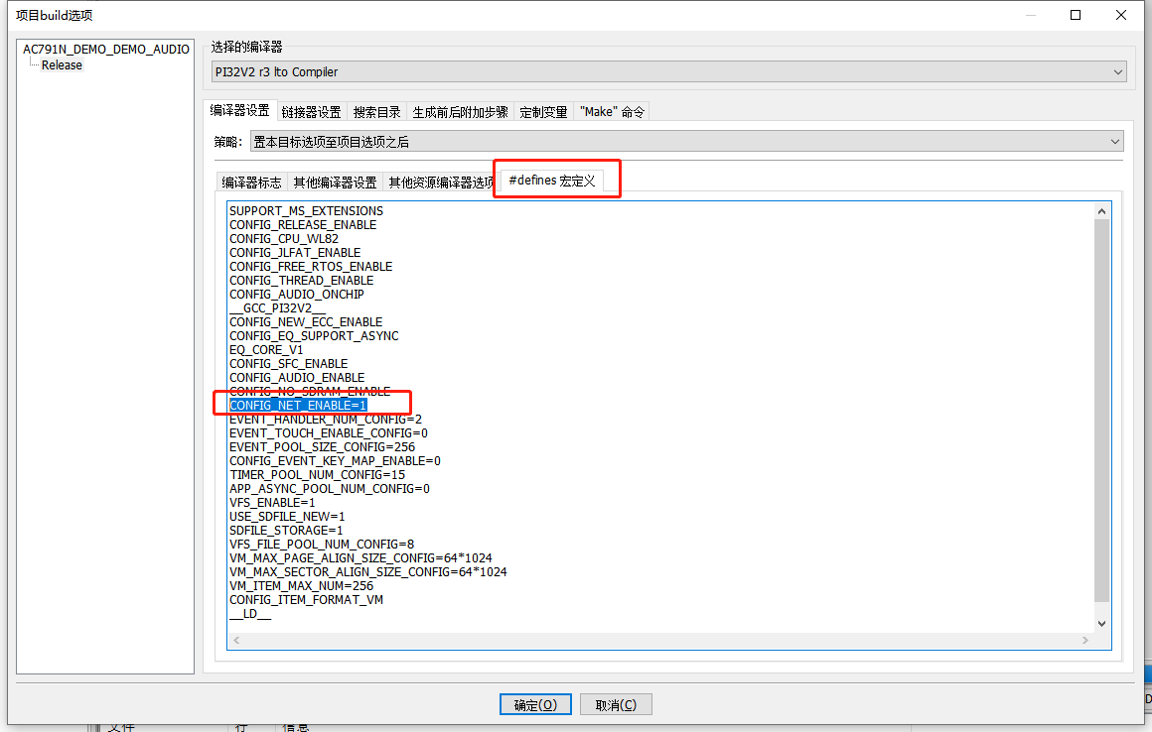 | 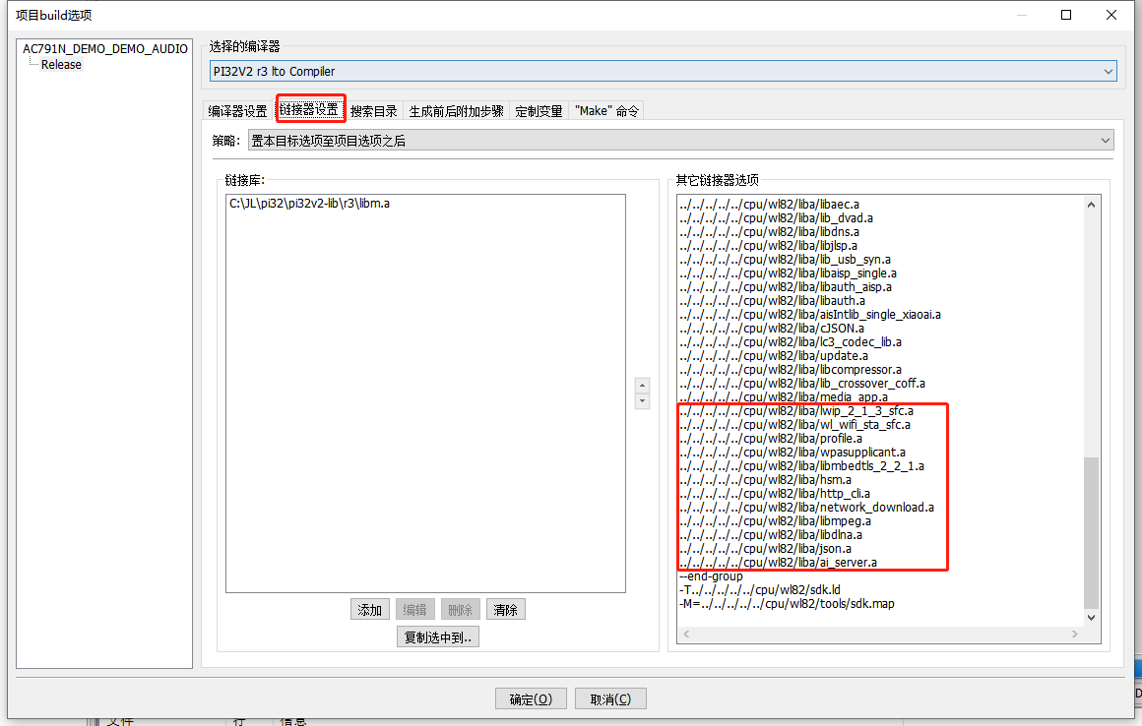 | 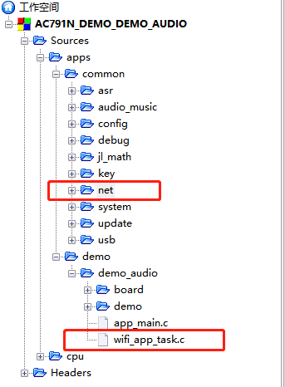

 | 图4 | 图5 | 图6
 |  | 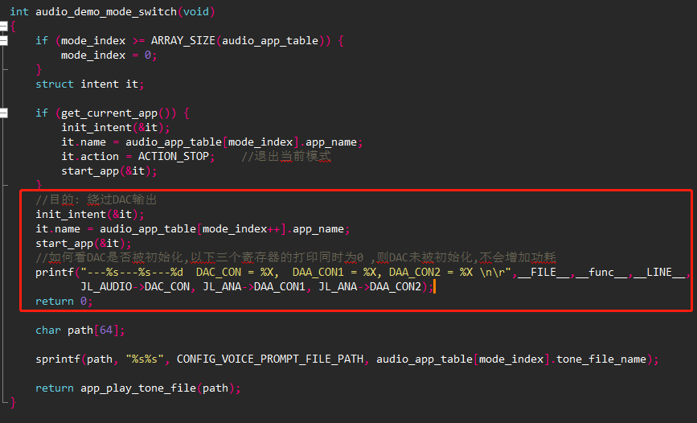

 | 图7 | 图8
 | 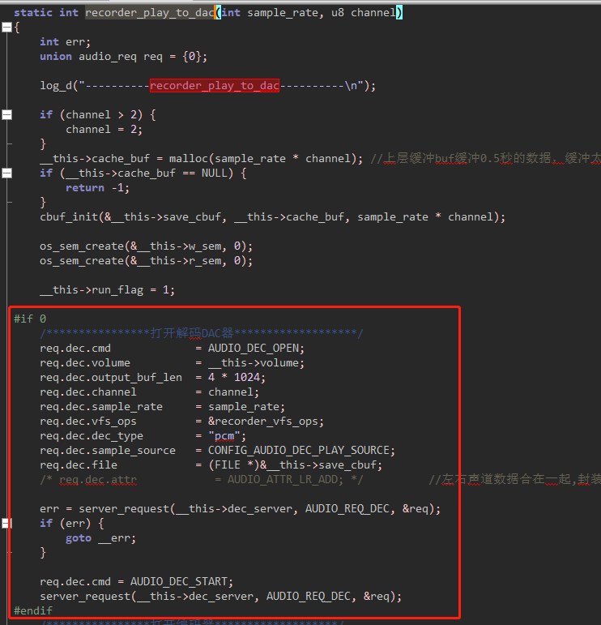 | 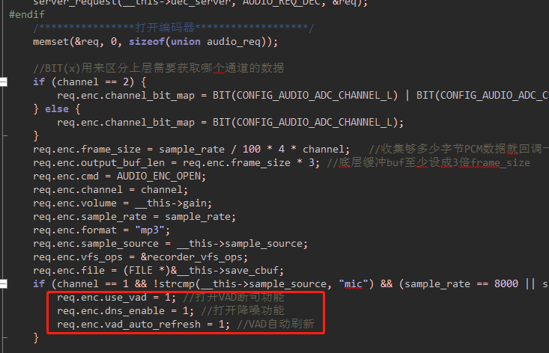

蓝牙播歌通话功耗性能测试
场景 | 场景描述
测试设备 | AC7911BA带底板
测试工程 | EDR_DEMO
供电(V) | 5
平均电流时间 | 3分钟
测试SDK版本 | master
测试时间 | 2023.1.28
测试仪器 | EKA1080

测试条件 | 测试数据
系统时钟 | 320MHz
SFC频率 | 80MHz
HSB频率 | 160MHz
LSB频率 | 53.3MHz
SDRAM频率 | 0MHz(不带SDRAM)
VDDIO电压档位 | 强VDDIO电压档位3.2v,弱VDDIO电压档位2.1v
RF电压档位 | 1.4v
内核电压档位值 | 1.26v
工作状态 | 空闲状态(蓝牙未连接) | 空闲状态(蓝牙连接后低功耗) | 蓝牙播歌状态 | 蓝牙通话状态
瞬态变化图 | 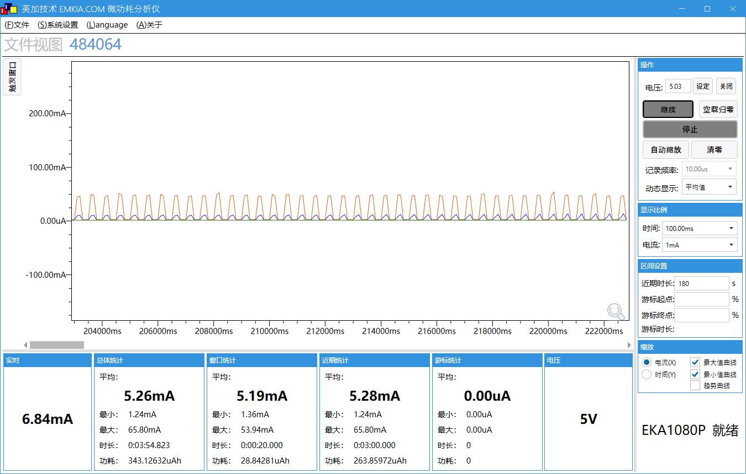 |  |  | 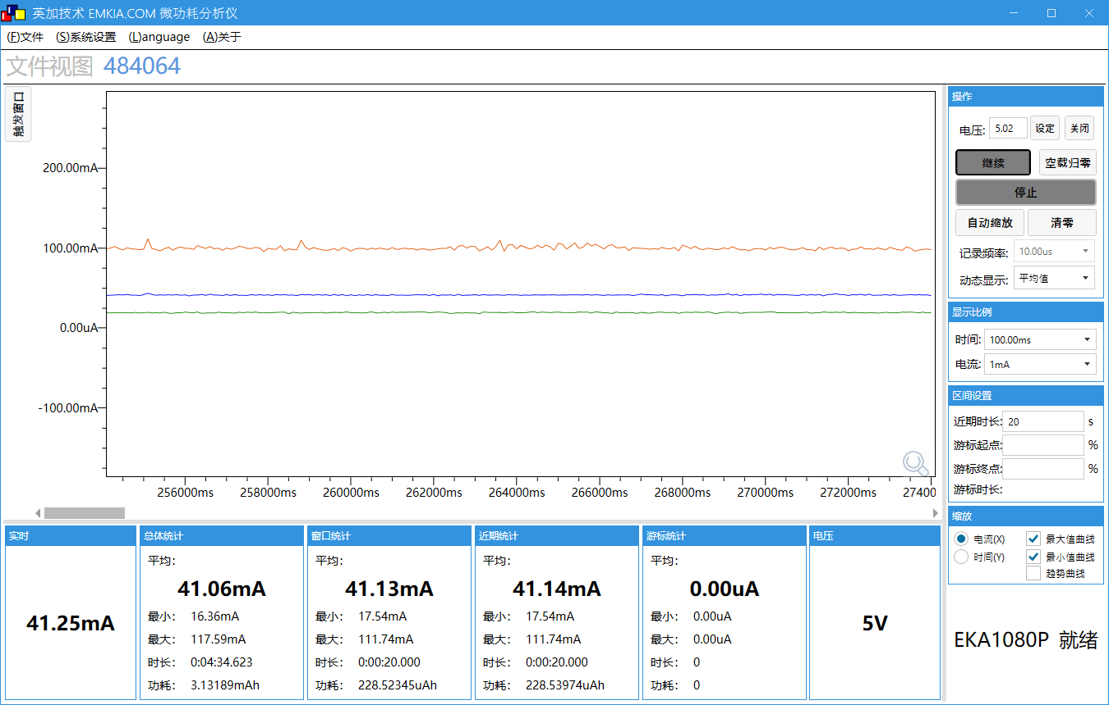
工作电压(V) | 5 | 5 | 5 | 5
工作电流MIN/AVG/MAX(mA) | 1.24/5.28/65.80 | 1.17/3.32/72.31 | 15.38/27.00/75.15 | 17.54/41.14/111.74
IDLE0 CPU剩余率(%) | 98 | 99 | 92 | 86
IDLE1 CPU剩余率(%) | 98 | 99 | 92 | 86

BLE数据传输功耗性能测试
场景 | 场景描述
未连接状态 | BLE打开,未连接
连接状态 | BLE已连接,无数据收发(conn_interval: 24 conn_latency: 10)
收发状态 | 如无特殊注释,则代表BLE每1s发送100bytes数据
模拟发射功率(0-6) | 6
数字发射功率(0-11) | 6
测试设备 | AC7911BA带底板
测试工程 | DEMO_BLE
平均电流时间 | 3分钟
供电 | USB5V（DC5V）
测试SDK版本 | v1.0.3
测试时间 | 2022.3.18
测试仪器 | EKA1080
SDRAM频率 | 0MHz(不带SDRAM)

测试条件 | 测试数据
系统时钟 | 320MHz
SFC频率 | 80MHz
HSB频率 | 160MHz
LSB频率 | 53.3MHz
SDRAM频率 | 0MHz(不带SDRAM)
VDDIO电压档位 | 强VDDIO电压档位3.2v,弱VDDIO电压档位2.1v
RF电压档位 | 1.4v
内核电压档位值 | 1.26v
工作模式 | 正常工作模式(非低功耗)
工作状态 | 未连接状态 | 连接状态 | 收发状态
瞬态变化图 | 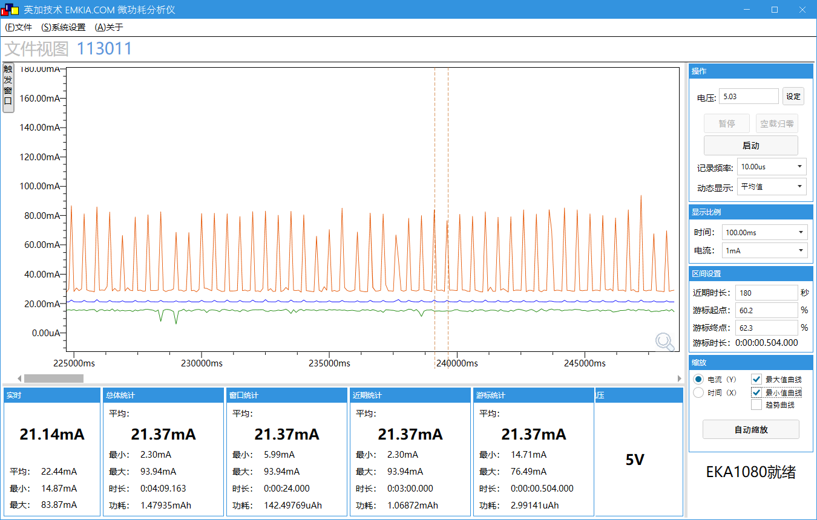 | 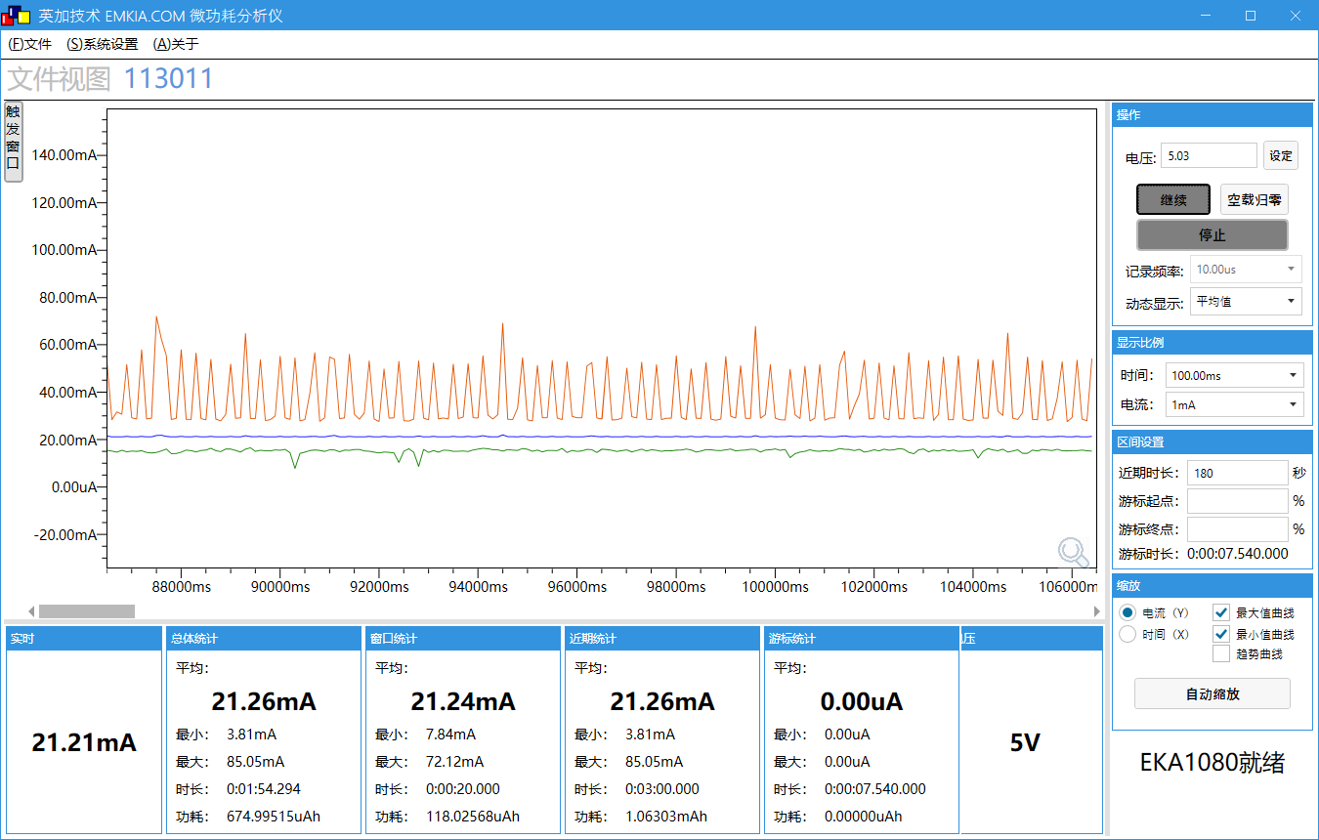 | 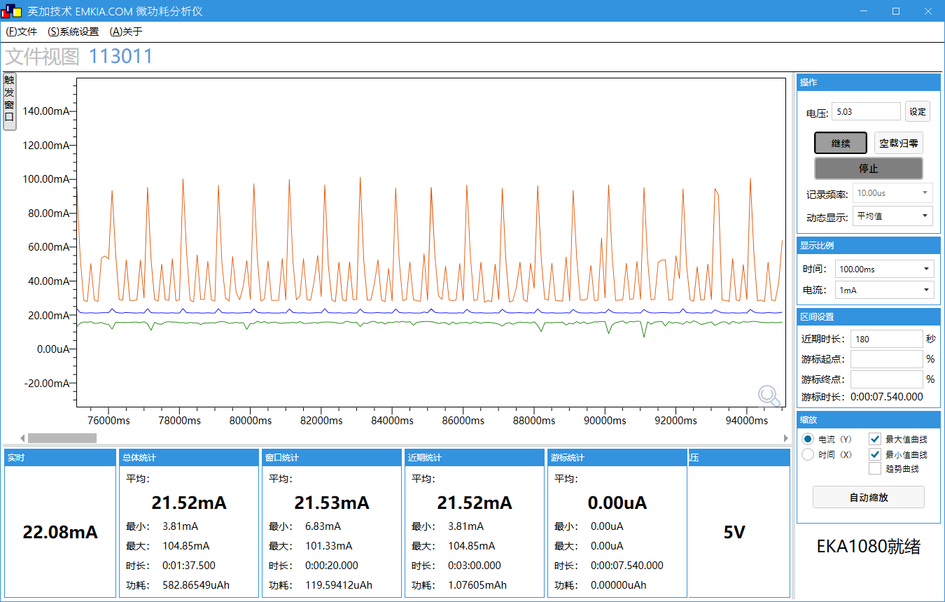
工作电压(V) | 5 | 5 | 5
工作电流MIN/AVG/MAX(mA) | 2.30/21.37/93.94 | 3.81/21.26/85.05 | 3.81/21.52/104.85
IDLE0 CPU剩余率(%) | 99 | 99 | 99
IDLE1 CPU剩余率(%) | 99 | 99 | 99

测试条件 | 测试数据
系统时钟 | 48MHz
SFC频率 | 12MHz
HSB频率 | 24MHz
LSB频率 | 8MHz
SDRAM频率 | 0MHz(不带SDRAM)
VDDIO电压档位 | 强VDDIO电压档位3.2v,弱VDDIO电压档位2.1v
RF电压档位 | 1.25v
内核电压档位值 | 0.93v
工作模式 | 低功耗模式
工作状态 | 未连接状态 | 连接状态 | 收发状态
瞬态变化图 |  | 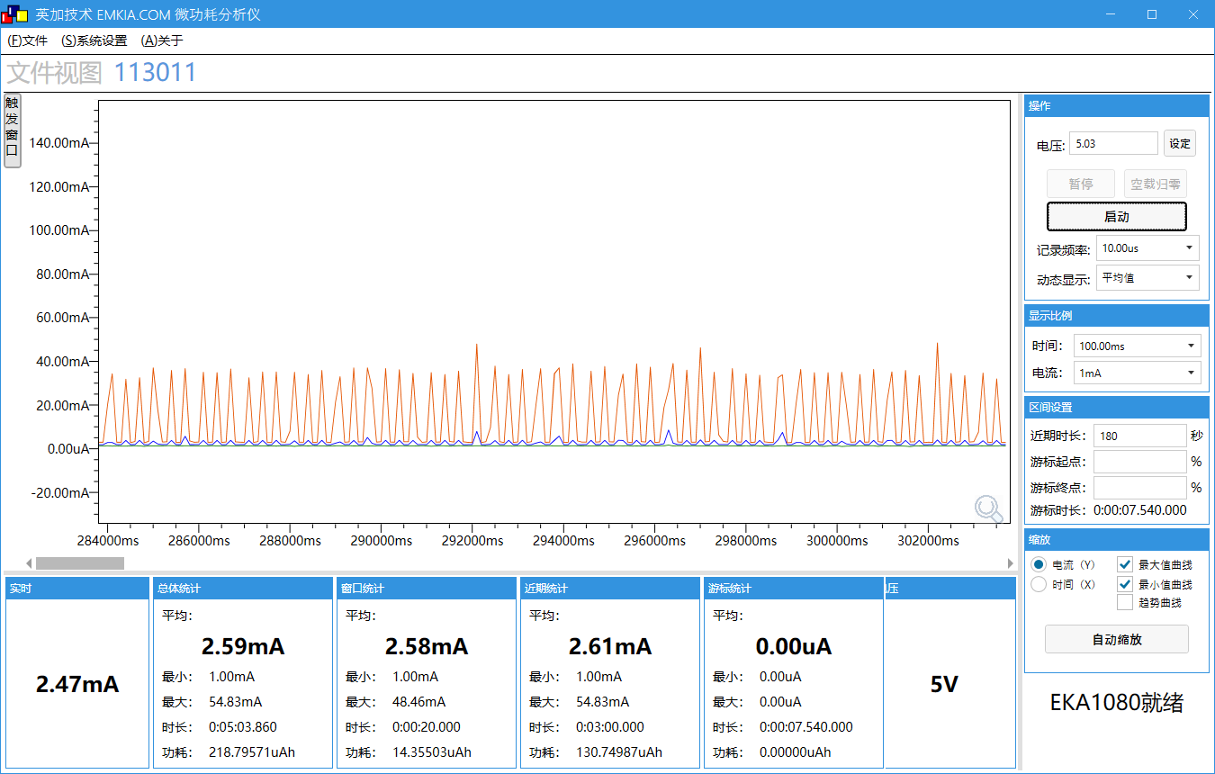 | 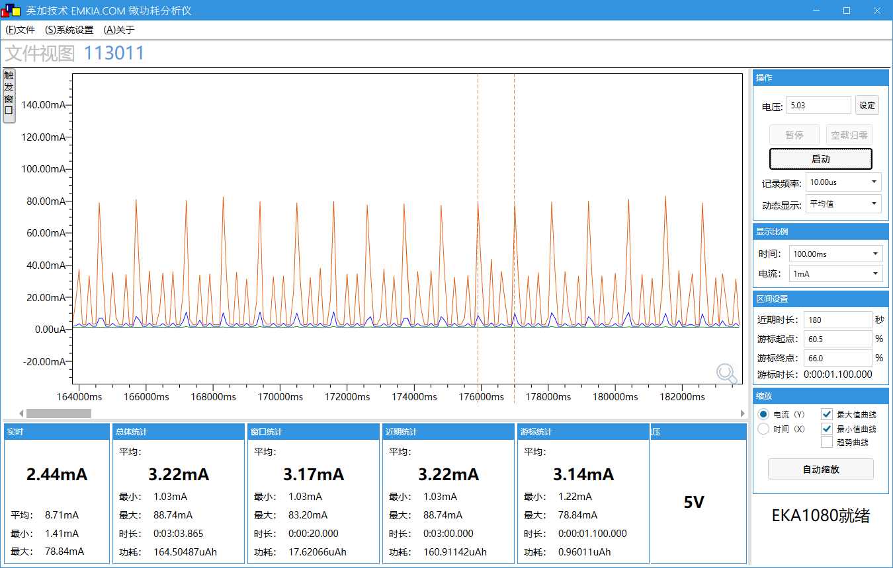
工作电压(V) | 5 | 5 | 5
工作电流MIN/AVG/MAX(mA) | 0/2.39/70.44 | 1.00/2.61/54.83 | 1.03/3.22/88.74
IDLE0 CPU剩余率(%) | 86 | 92 | 86
IDLE1 CPU剩余率(%) | 85 | 84 | 87

测试条件 | 测试数据
系统时钟 | 48MHz
SFC频率 | 12MHz
HSB频率 | 24MHz
LSB频率 | 8MHz
SDRAM频率 | 0MHz(不带SDRAM)
VDDIO电压档位 | 强VDDIO电压档位3.2v,弱VDDIO电压档位2.1v
RF电压档位 | 1.25v
内核电压档位值 | 0.93v
工作模式 | 低功耗模式
工作状态 | 收发状态(500ms发送10bytes数据) | 收发状态(5s发送100bytes数据) | 收发状态(10s发送100bytes数据)
瞬态变化图 | 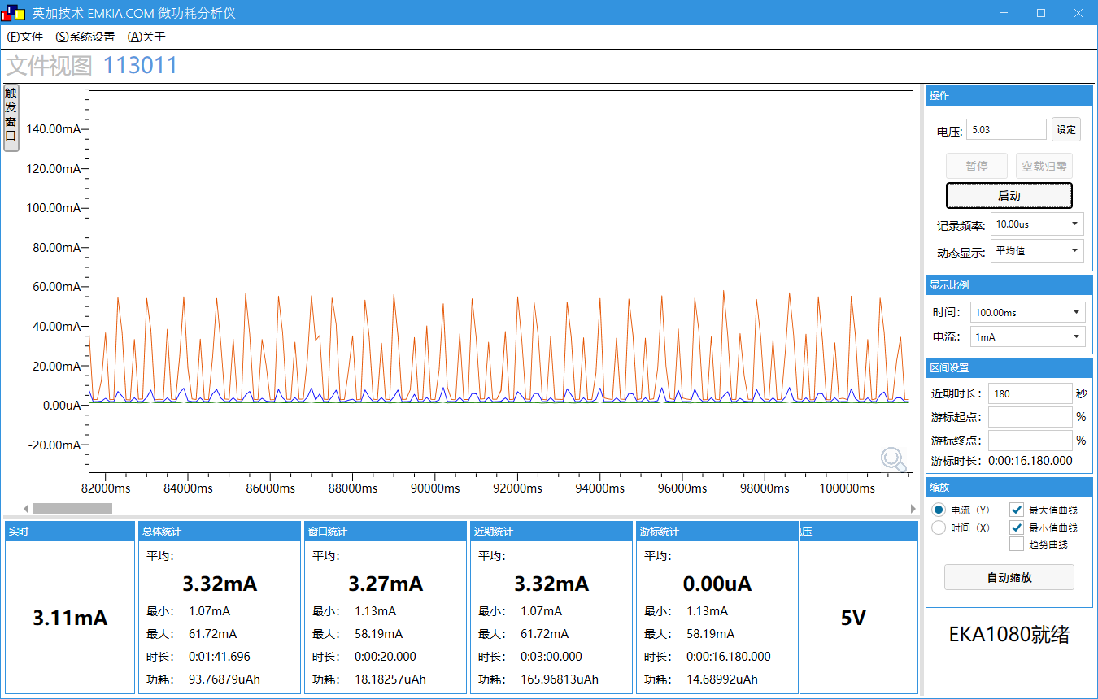 | 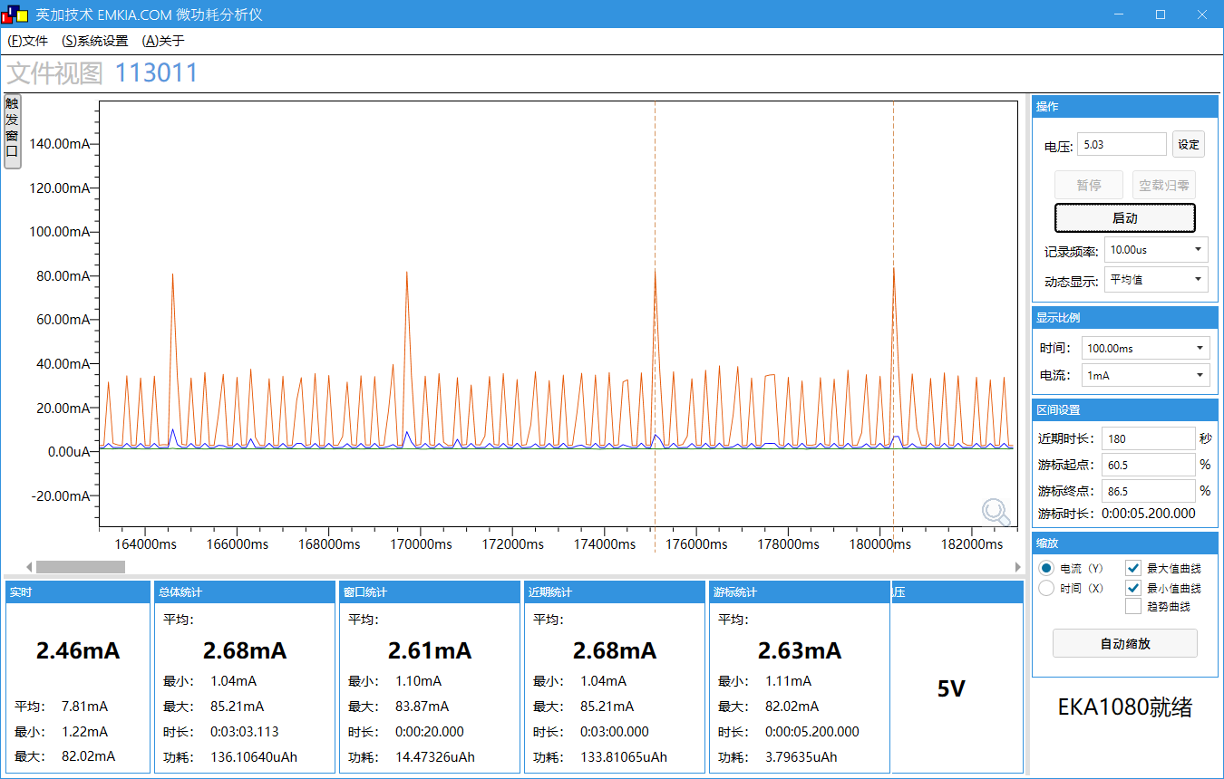 | 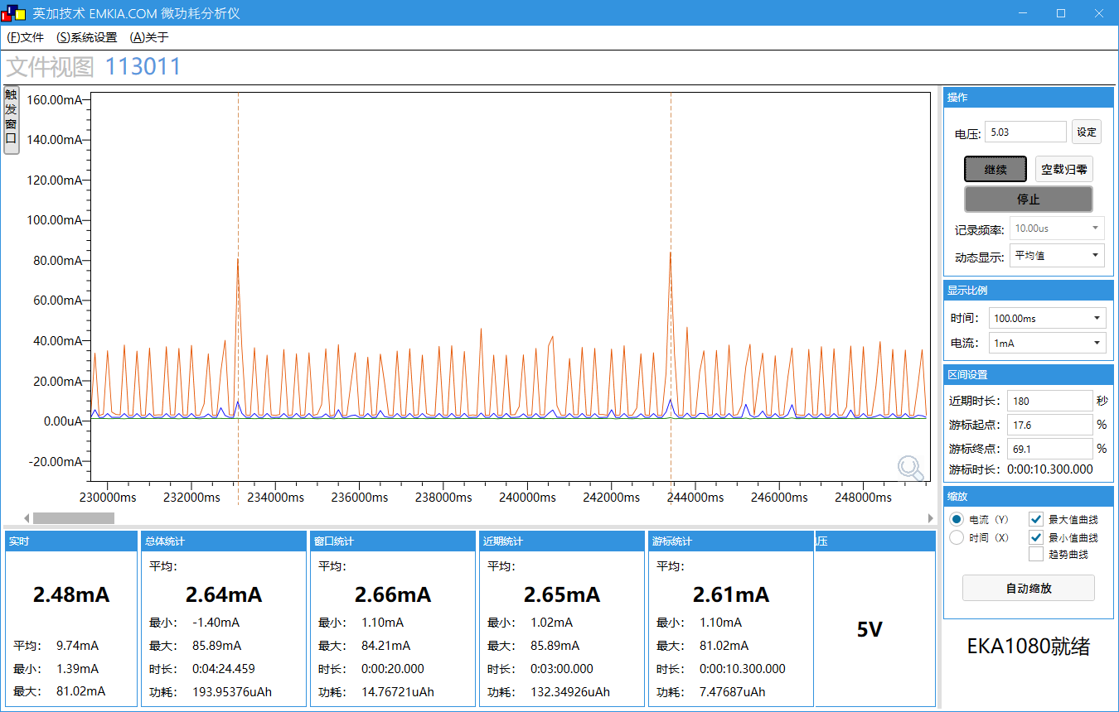
工作电压(V) | 5 | 5 | 5
工作电流MIN/AVG/MAX(mA) | 1.07/3.32/61.72 | 1.04/2.68/85.21 | 1.02/2.65/85.89
IDLE0 CPU剩余率(%) | 86 | 86 | 86
IDLE1 CPU剩余率(%) | 85 | 85 | 85

测试条件 | 测试数据
系统时钟 | 48MHz
SFC频率 | 12MHz
HSB频率 | 24MHz
LSB频率 | 8MHz
SDRAM频率 | 0MHz(不带SDRAM)
VDDIO电压档位 | 强VDDIO电压档位3.2v,弱VDDIO电压档位2.1v
RF电压档位 | 1.25v
内核电压档位值 | 0.93v
工作模式 | 低功耗模式
工作状态 | 未连接状态(模拟发射功率0,数字发射功率0) | 未连接状态(模拟发射功率6,数字发射功率6) | 未连接状态(模拟发射功率6,数字发射功率11)
瞬态变化图 | 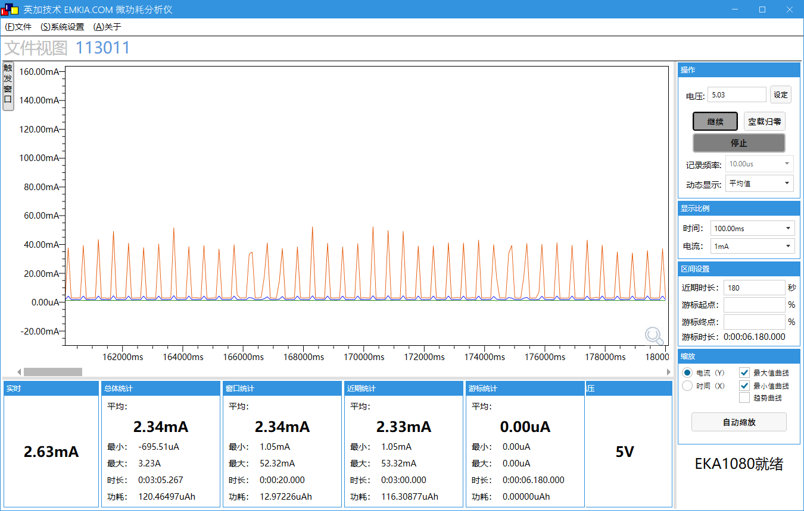 | 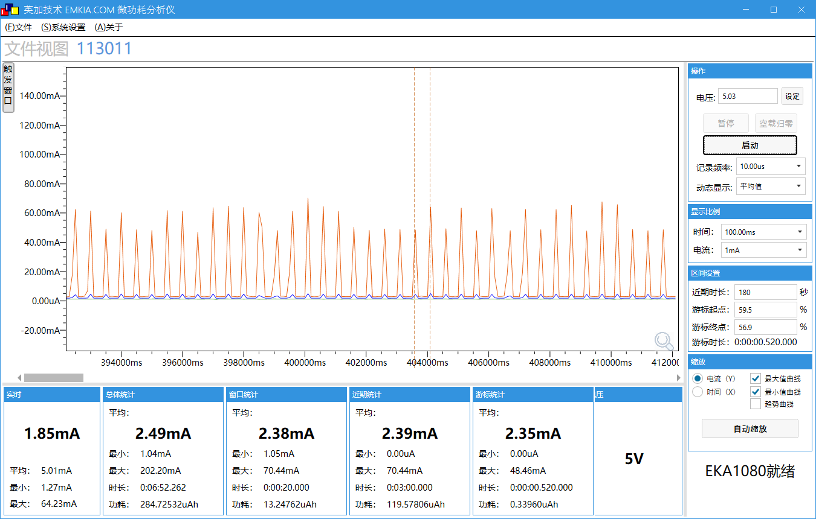 | 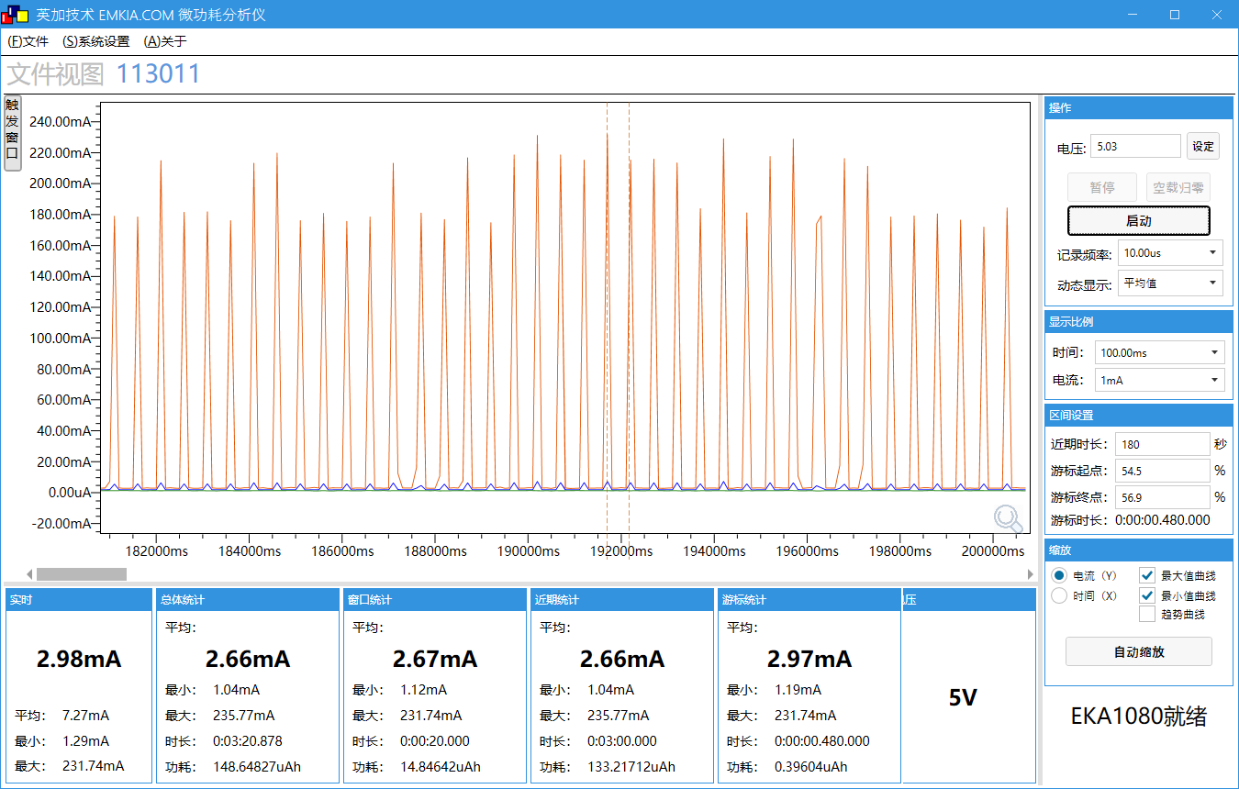
工作电压(V) | 5 | 5 | 5
工作电流MIN/AVG/MAX(mA) | 1.05/2.33/53.32 | 0/2.39/70.44 | 1.04/2.66/235.77
IDLE0 CPU剩余率(%) | 86 | 86 | 86
IDLE1 CPU剩余率(%) | 85 | 85 | 85

AUDIO_DEMO功耗递增测试
场景 | 场景描述
测试设备 | AC7911BA带底板
测试工程 | AUDIO_DEMO
供电(V) | DC5V
平均电流时间 | 3分钟
测试SDK版本 | v1.0.3
测试时间 | 2022.4.13
测试仪器 | EKA1080

测试条件 | 测试数据
系统时钟 | 24MHz
SFC频率 | 6MHz
HSB频率 | 12MHz
LSB频率 | 4MHz
SDRAM频率 | 0MHz(不带SDRAM)
VDDIO电压档位 | 强VDDIO电压档位3.2v,弱VDDIO电压档位2.1v
RF电压档位 | 1.25v
内核电压档位值 | 0.93v

工作状态 | 不录音,不写卡(基础状态) | 只DAC模拟模块初始化,不录音,不写卡
瞬态变化图 | 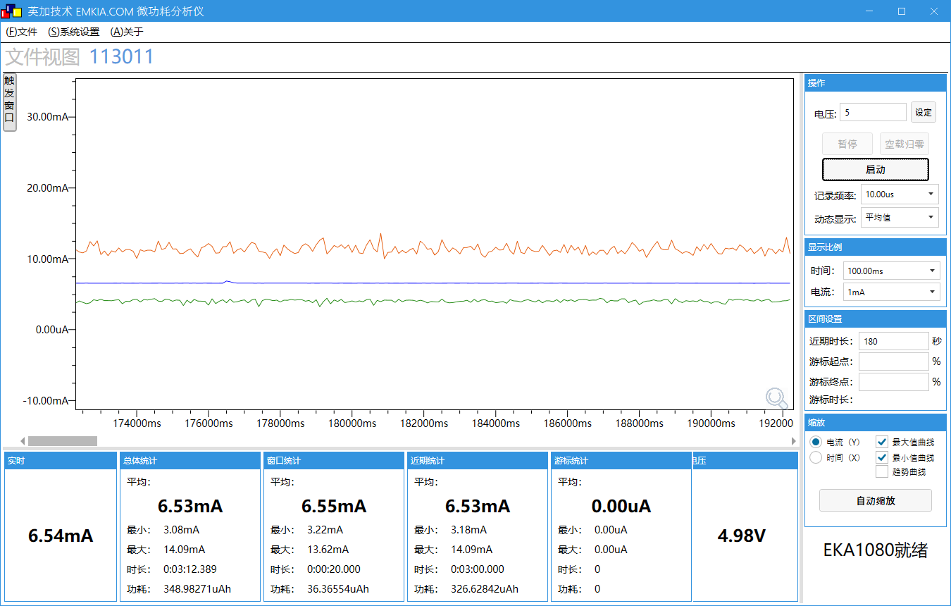 | 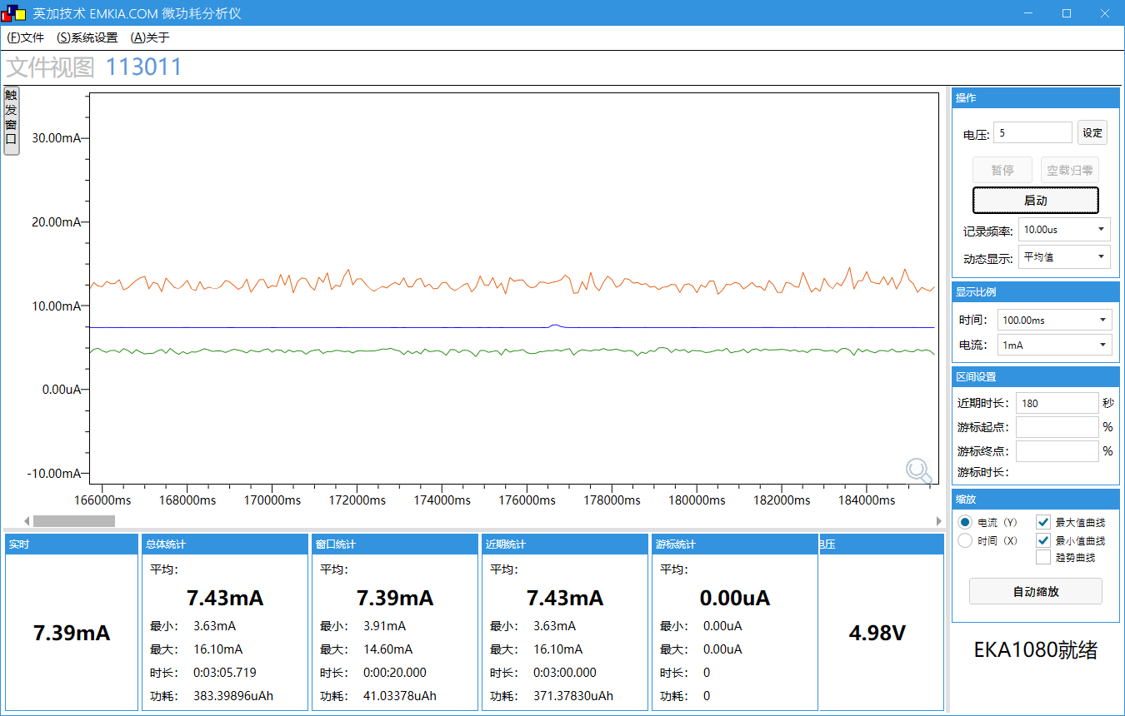
工作电压(V) | 4.98 | 4.98
工作电流MIN/AVG/MAX(mA) | 3.18/6.53/14.09 | 3.63/7.43/16.10
与基础状态相差平均电流(mA) | 0 | 0.9

工作状态 | 录音PCM,不写卡(只打开ADC数字初始化,关闭ADC模拟初始化) | 录音PCM,不写卡(打开ADC数字初始化和ADC模拟初始化)
瞬态变化图 |  | 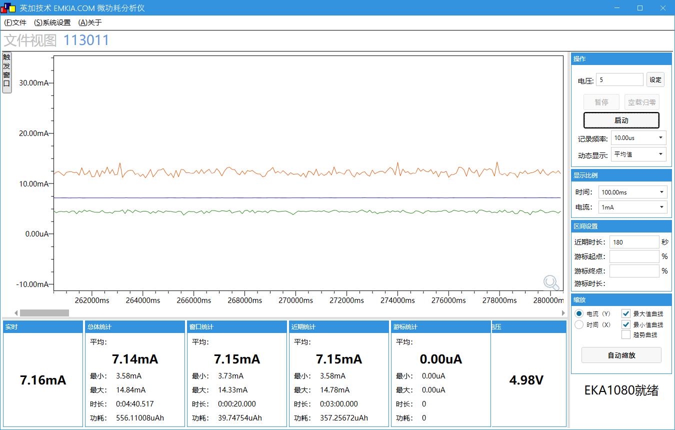
工作电压(V) | 4.98 | 4.98
工作电流MIN/AVG/MAX(mA) | 3.48/6.95/14.17 | 3.58/7.15/14.78
与基础状态相差平均电流(mA) | 0.42 | 0.62

工作状态 | DAC模拟初始化,录音PCM,不写卡(只打开ADC数字初始化,关闭ADC模拟初始化) | DAC模拟初始化,录音PCM,不写卡(打开ADC数字初始化和ADC模拟初始化)
瞬态变化图 | 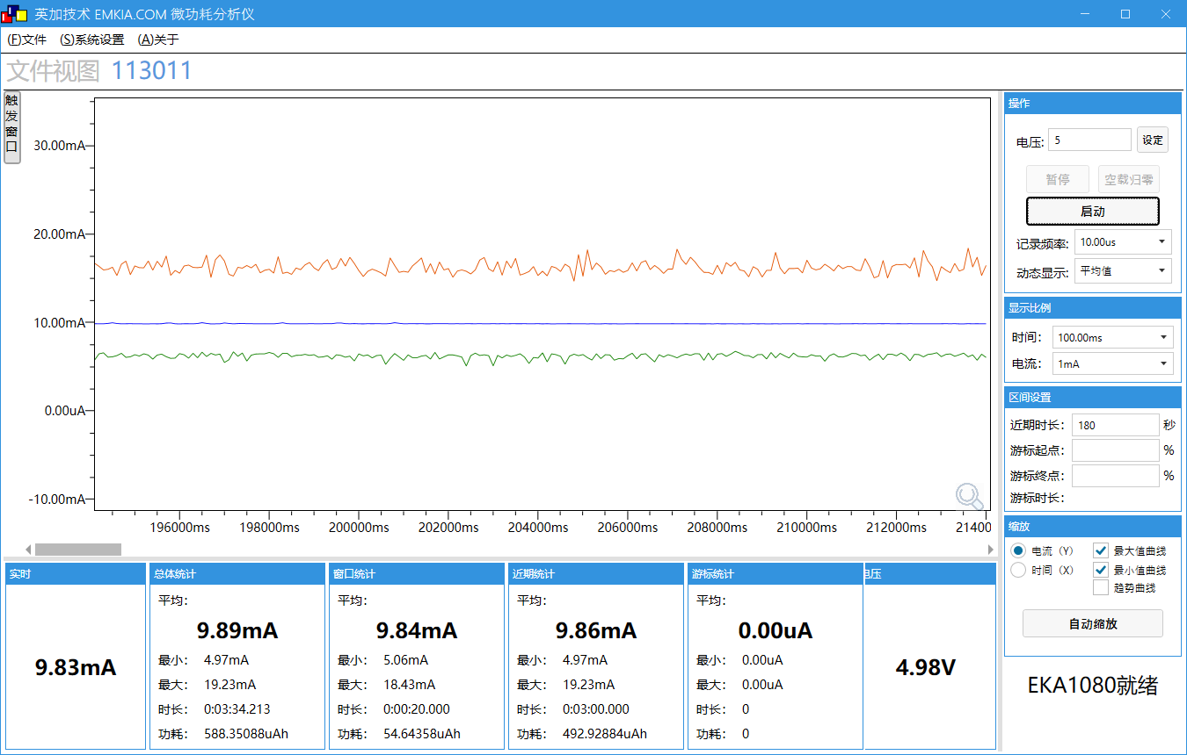 | 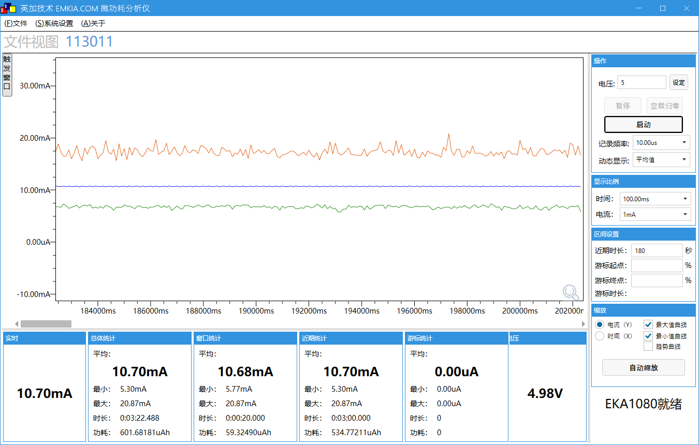
工作电压(V) | 4.98 | 4.98
工作电流MIN/AVG/MAX(mA) | 4.97/9.86/19.23 | 5.30/10.70/20.87
与基础状态相差平均电流(mA) | 3.33 | 4.17

工作状态 | 录音MP3,不写卡(只打开ADC数字初始化,关闭ADC模拟初始化) | 录音MP3,不写卡(打开ADC数字初始化和ADC模拟初始化)
瞬态变化图 | 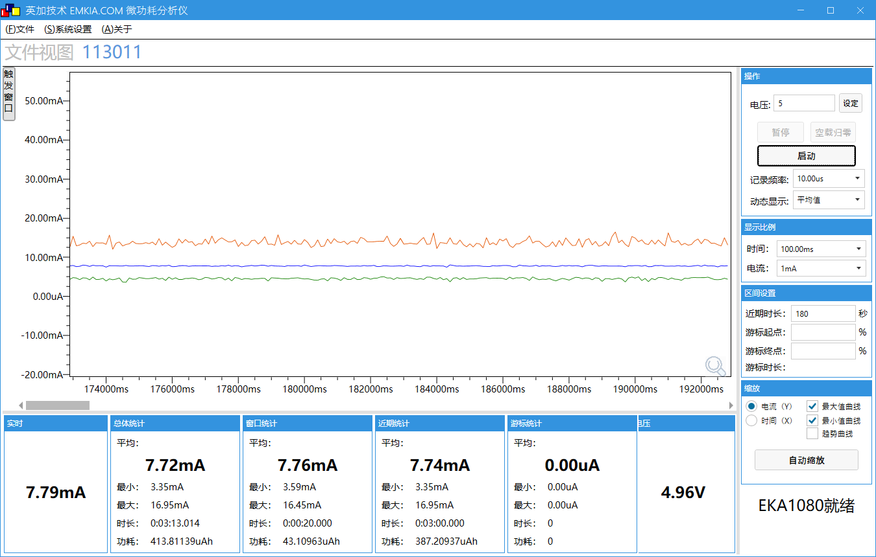 | 
工作电压(V) | 4.96 | 4.96
工作电流MIN/AVG/MAX(mA) | 3.35/7.74/16.95 | 3.40/7.99/17.53
与基础状态相差平均电流(mA) | 1.21 | 1.46

工作状态 | DAC模拟初始化,录音MP3,不写卡(只打开ADC数字初始化,关闭ADC模拟初始化) | DAC模拟初始化,录音MP3,不写卡(打开ADC数字初始化和ADC模拟初始化)
瞬态变化图 | 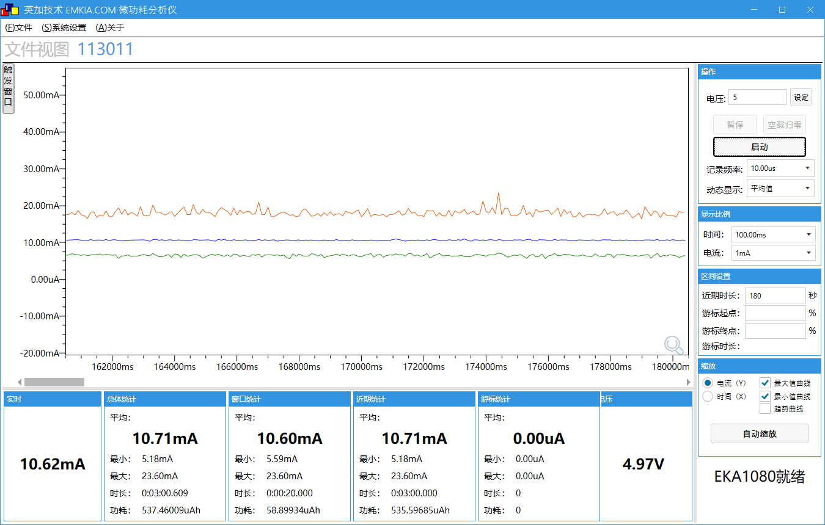 | 
工作电压(V) | 4.96 | 4.96
工作电流MIN/AVG/MAX(mA) | 5.18/10.71/23.60 | 5.31/11.61/23.88
与基础状态相差平均电流(mA) | 4.18 | 5.08

工作状态 | 4K数据写一次卡,录音MP3写卡(打开ADC数字和模拟初始化) | 4K数据写一次卡,录音PCM写卡(打开ADC数字和模拟初始化)
瞬态变化图 | 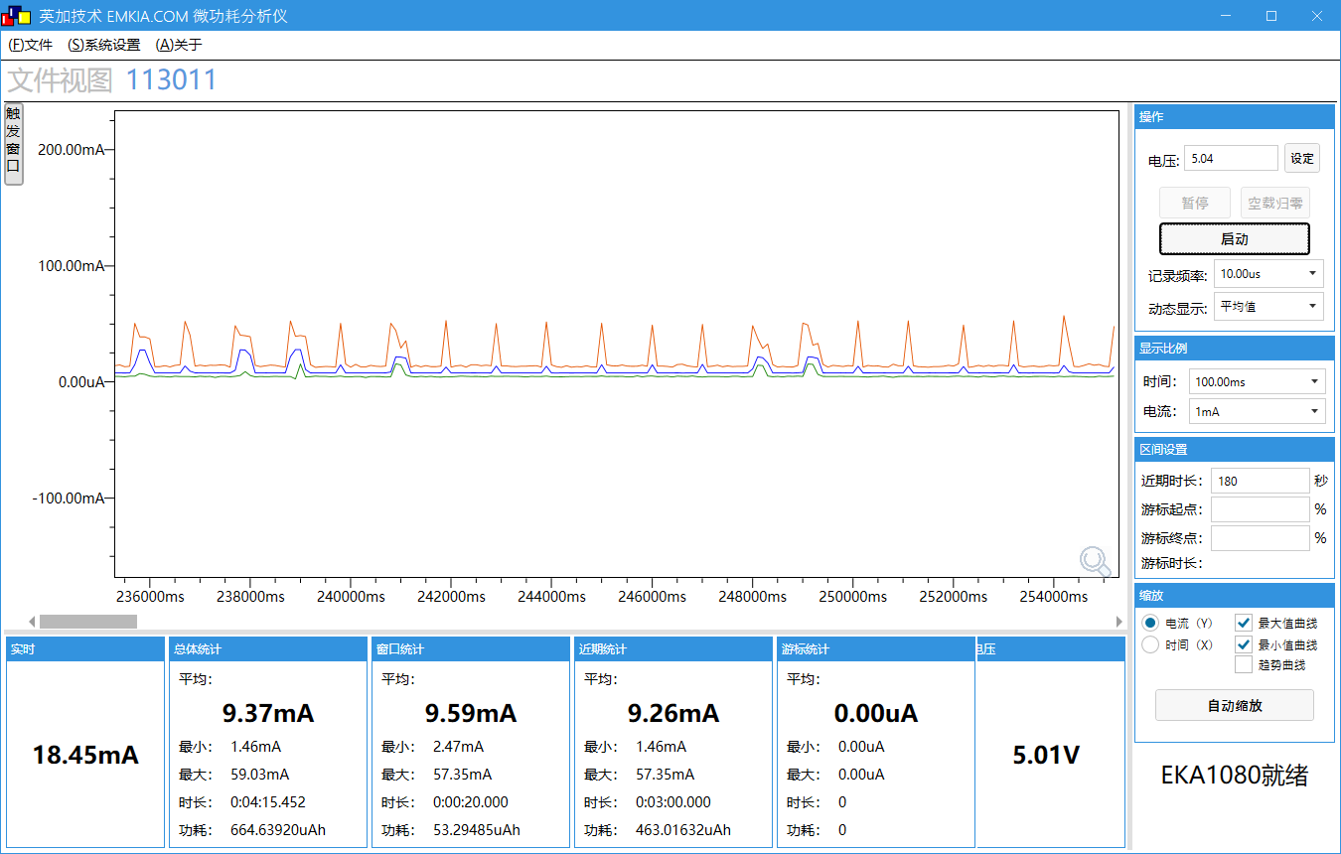 | 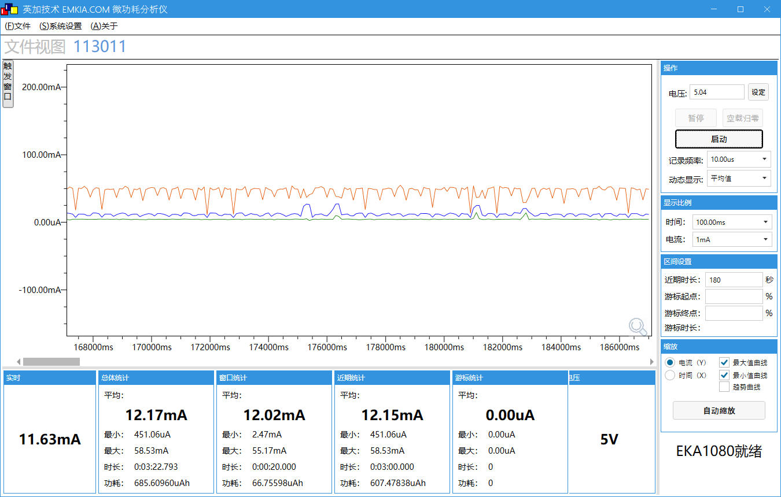
工作电压(V) | 5.01 | 5
工作电流MIN/AVG/MAX(mA) | 1.46/9.26/57.35 | 0.45/12.15/58.53
与基础状态相差平均电流(mA) | 3.05 | 5.94

工作状态 | 8K数据写一次卡,录音MP3写卡(打开ADC数字和模拟初始化) | 8K数据写一次卡,录音PCM写卡(打开ADC数字和模拟初始化)
瞬态变化图 |  | 
工作电压(V) | 5.01 | 5
工作电流MIN/AVG/MAX(mA) | 3.14/9.14/62.39 | -0.55/11.65/61.38
与基础状态相差平均电流(mA) | 2.93 | 5.44

工作状态 | 32K数据写一次卡,录音MP3写卡(打开ADC数字和模拟初始化) | 32K数据写一次卡,录音PCM写卡(打开ADC数字和模拟初始化)
瞬态变化图 |  | 
工作电压(V) | 5 | 5
工作电流MIN/AVG/MAX(mA) | 3.48/8.61/61.04 | -3.07/10.43/60.71
与基础状态相差平均电流(mA) | 2.40 | 4.22

开BLE关WIFI功耗测试
场景 | 场景描述
测试设备 | AC7911BA带底板
测试工程 | wifi_story_machine
供电(V) | DC5V
平均电流时间 | 3分钟
测试SDK版本 | master
测试时间 | 2022.11.08
测试仪器 | EKA1080

测试条件 | 测试数据
系统时钟 | 320MHz
SFC频率 | 80MHz
HSB频率 | 160MHz
LSB频率 | 53.3MHz
VDDIO电压档位 | 强VDDIO电压档位3.2v,弱VDDIO电压档位2.1v
RF电压档位 | 1.4v
内核电压档位值 | 1.26v
工作模式 | 非低功耗模式
工作状态 | 开BLE,开wifi(未连接wifi,BLE) | 开BLE,开wifi(已连接wifi,未连接BLE) | 开BLE,关wifi(未连接BLE) | 关BLE,开wifi(未连接wifi) | 开BLE,开WIFI(BLE每1s发送128bytes, 未连接WIFI) | 开BLE,关wifi(BLE每1s发送128bytes)
瞬态变化图 |  |  |  |  |  | 
工作电压(V) | 5 | 5.03 | 5.02 | 5.02 | 5.03 | 5.03
工作电流MIN/AVG/MAX(mA) | 34.06/49.71/221.50 | 31.05/46.71/242.88 | 20.20/28.82/100.55 | 34.06/49.82/219.83 | 33.22/48.29/174.55 | 20.12/28.45/120.59

测试条件 | 测试数据
系统时钟 | 320MHz
SFC频率 | 80MHz
HSB频率 | 160MHz
LSB频率 | 53.3MHz
VDDIO电压档位 | 强VDDIO电压档位3.2v,弱VDDIO电压档位2.1v
RF电压档位 | 1.4v
内核电压档位值 | 1.26v
工作模式 | 低功耗模式
工作状态 | 开BLE,开wifi(未连接wifi,BLE) | 开BLE,开wifi(已连接wifi,未连接BLE) | 开BLE,关wifi(未连接BLE) | 关BLE,开wifi(未连接wifi) | 开BLE,开WIFI(BLE每1s发送128bytes, 未连接WIFI) | 开BLE,关wifi(BLE每1s发送128bytes)
瞬态变化图 |  |  |  |  |  | 
工作电压(V) | 5.03 | 5.03 | 5.03 | 5.02 | 5.04 | 5.02
工作电流MIN/AVG/MAX(mA) | 34.06/48.00/176.39 | 2.76/23.39/254.08 | 2.87/12.49/112.91 | 34.56/47.90/157.01 | 34.06/48.33/167.04 | 3.00/9.91/116.25

注：相同条件下测试ble开关广播包功耗相差0.2-0.4mA，对于功耗影响不大

故事机状态功耗测试
场景 | 场景描述
测试设备 | AC7911BA带底板
测试工程 | wifi_story_machine
供电(V) | DC5V
平均电流时间 | 3分钟
测试SDK版本 | V1.1.3
测试时间 | 2022-11-22
测试仪器 | EKA1080

测试条件 | 测试数据
系统时钟 | 320MHz
SFC频率 | 80MHz
HSB频率 | 160MHz
LSB频率 | 53.3MHz
VDDIO电压档位 | 强VDDIO电压档位3.2v,弱VDDIO电压档位2.1v
RF电压档位 | 1.4v
内核电压档位值 | 1.26v
工作状态 | 基础状态（开wifi） | 关wifi
瞬态变化图 |  | 
工作电压(V) | 5.02 | 5
工作电流MIN/AVG/MAX(mA) | 32.39/48.59/182.07 | 16.52/28.27/54.44

